Лист1
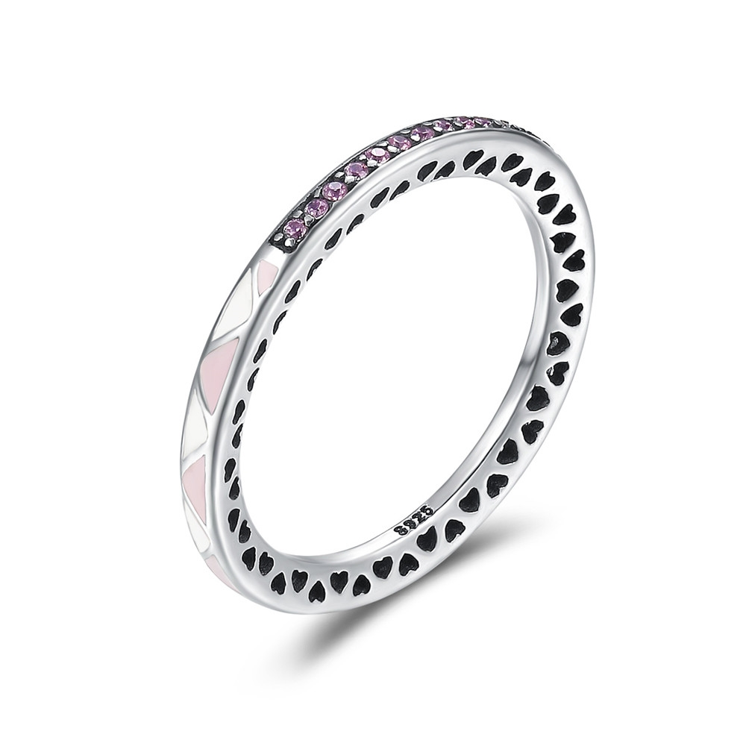 | SCR110-6 | 拼凑浪漫-925银戒指 | S925 | 925银+氧化+滴油+锆石 | 1.2 | 戒壁：0.2CM | 23 | SCR银戒指
 | SCR110-7 | 拼凑浪漫-925银戒指 | S925 | 925银+氧化+滴油+锆石 | 1.2 | 戒壁：0.2CM | 23 | SCR银戒指
 | SCR110-8 | 拼凑浪漫-925银戒指 | S925 | 925银+氧化+滴油+锆石 | 0.7 | 戒壁：0.2CM | 23 | SCR银戒指
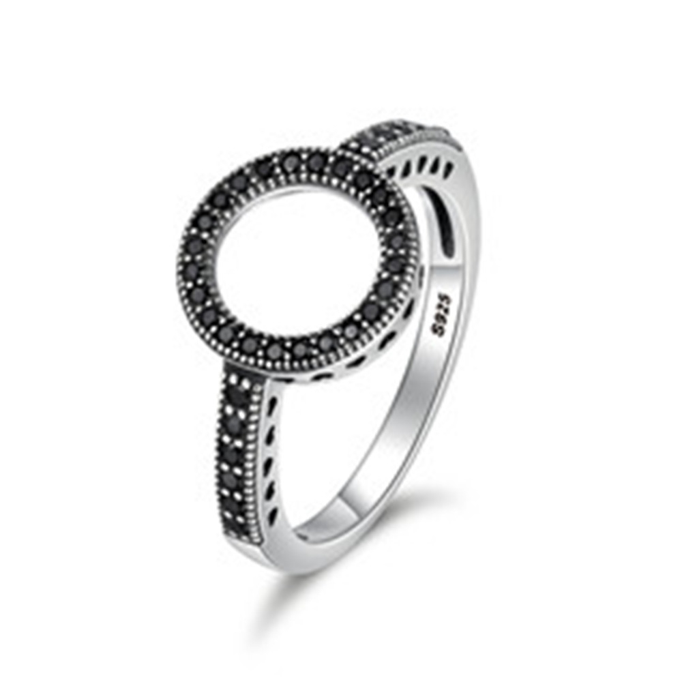 | SCR112-6 | 925银戒指 | S925 | 925银+氧化+锆石 | 2 | 戒面：1.1*1.1CM 戒围：0.2CM | 30 | SCR银戒指
 | SCR112-7 | 925银戒指 | S925 | 925银+氧化+锆石 | 2 | 戒面：1.1*1.1CM 戒围：0.2CM | 30 | SCR银戒指
 | SCR112-8 | 925银戒指 | S925 | 925银+氧化+锆石 | 2 | 戒面：1.1*1.1CM 戒围：0.2CM | 30 | SCR银戒指
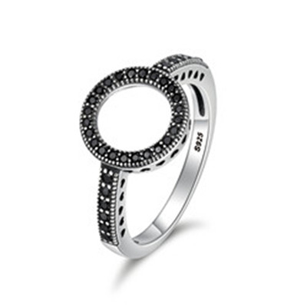 | SCR112-9 | 925银戒指 | S925 | 925银+氧化+锆石 | 0.1 | 戒面：1.1*1.1CM 戒围：0.2CM | 30 | SCR银戒指
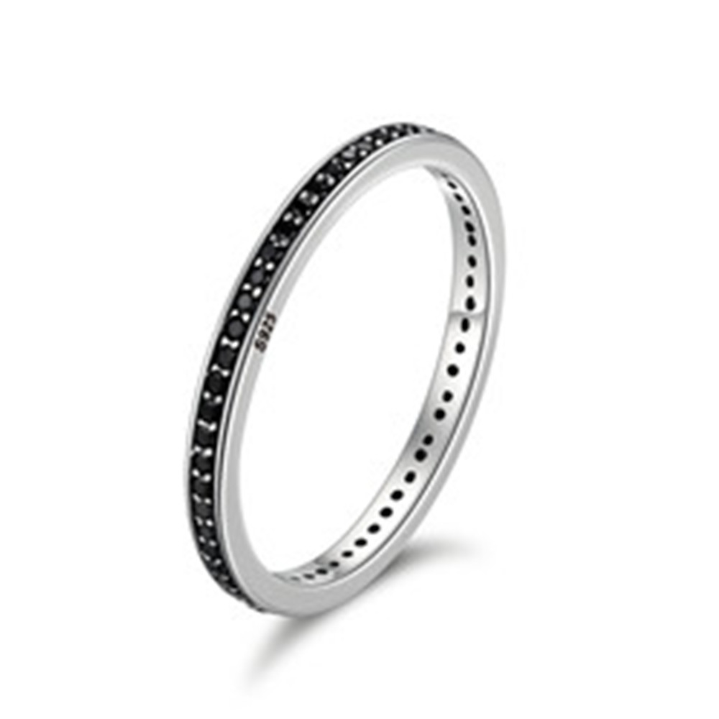 | SCR114-6 | 925银戒指 | S925 | 925银+氧化+锆石 | 1.4 | 宽：0.2CM | 25 | SCR银戒指
 | SCR114-7 | 925银戒指 | S925 | 925银+氧化+锆石 | 0.1 | 宽：0.2CM | 25 | SCR银戒指
 | SCR114-8 | 925银戒指 | S925 | 925银+氧化+锆石 | 2.9 | 宽：0.2CM | 25 | SCR银戒指
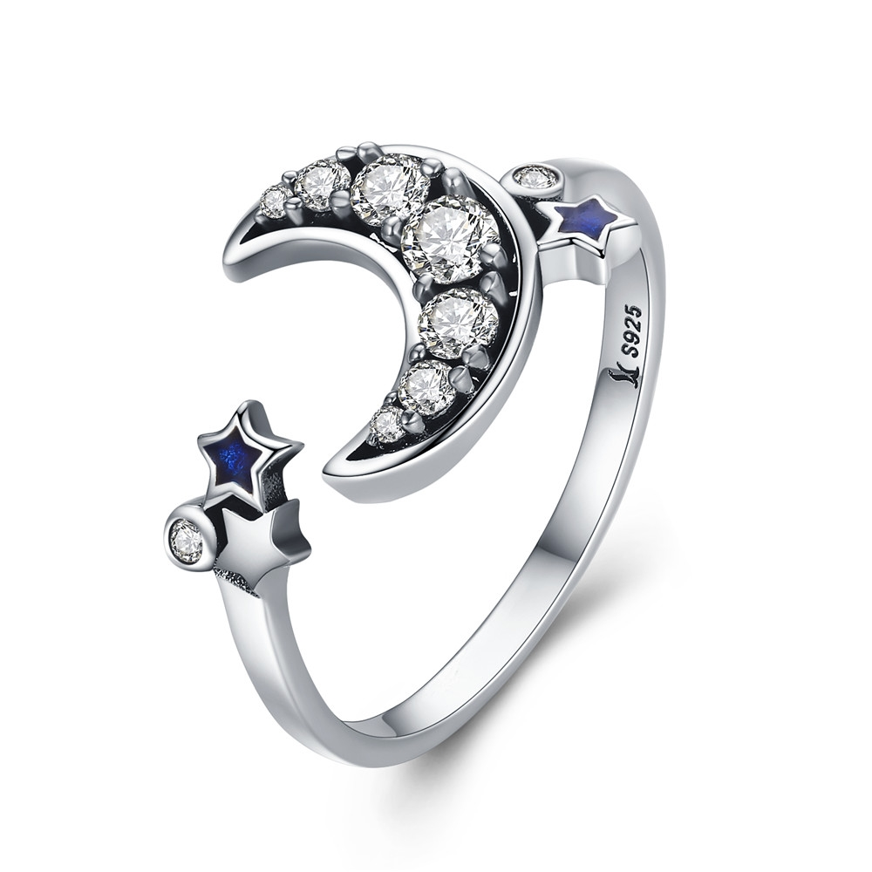 | SCR116-7 | 梦幻星月系列-925银戒指 | 小草+S925 | 925银+氧化+锆石+滴油 | 2.1 | 月亮宽：1.2CM 戒围：0.2CM | 37 | SCR银戒指
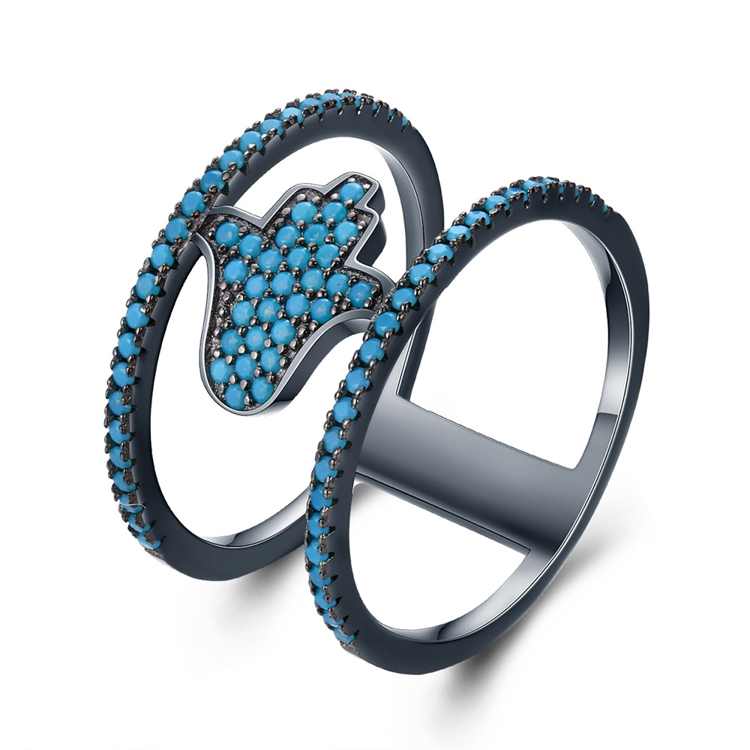 | SCR118-6 | 守护之手-925银戒指 | S925 | 925银+镀枪黑+松石 | 2.6 | 戒面宽：1.2CM 戒面：1.1CM | 49 | SCR银戒指
 | SCR118-7 | 守护之手-925银戒指 | S925 | 925银+镀枪黑+松石 | 2.6 | 戒面宽：1.2CM 戒面：1.1CM | 49 | SCR银戒指
 | SCR118-8 | 守护之手-925银戒指 | S925 | 925银+镀枪黑+松石 | 2.6 | 戒面宽：1.2CM 戒面：1.1CM | 49 | SCR银戒指
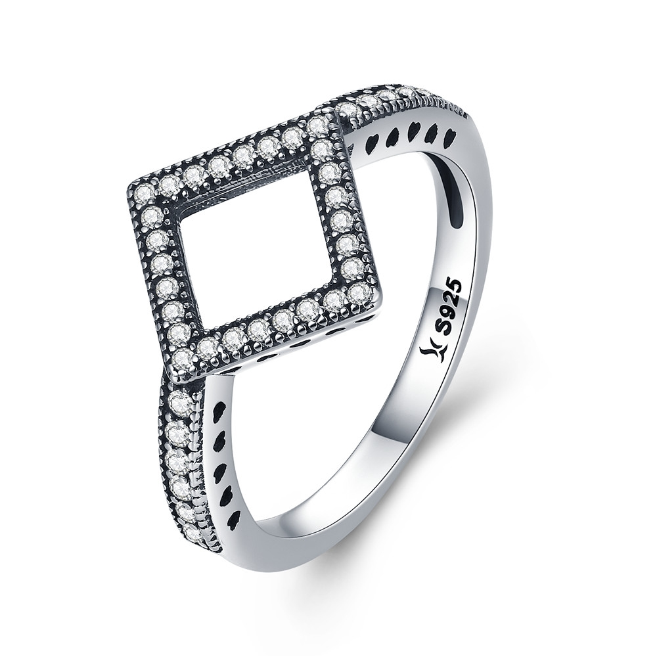 | SCR125-8 | 几何光辉-925银戒指 | 小草+S925 | 925银+氧化+锆石 | 3.1 | 戒面：1.3*1.3CM 戒围：0.2CM | 29 | SCR银戒指
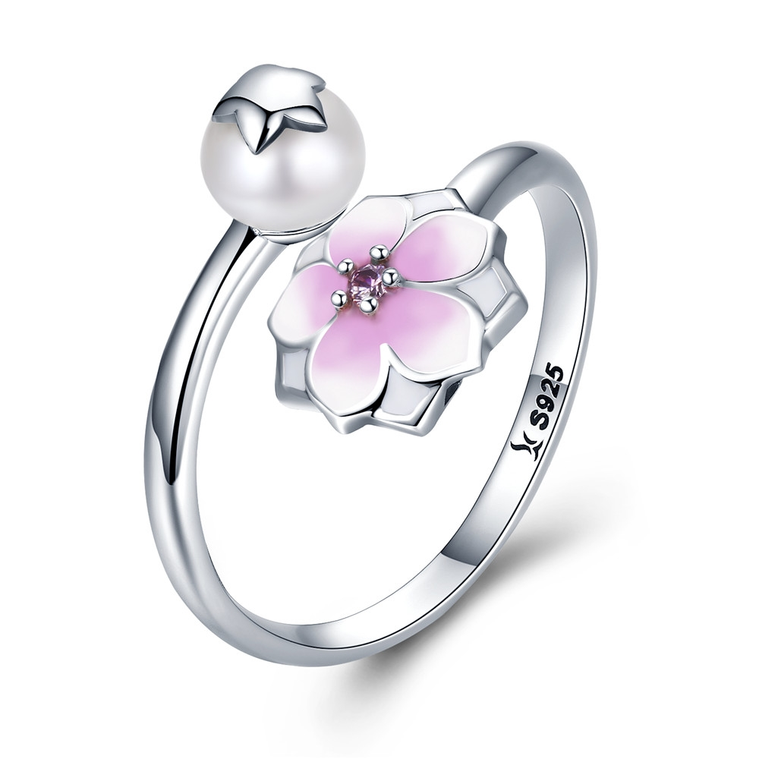 | SCR126 | 木兰花开-925银戒指 | 小草+S925 | 925银+氧化+锆石+滴油+贝珠 | 1.5 | 花：1*1CM 珠子：0.6*0.6CM 戒围：0.2CM | 43 | SCR银戒指
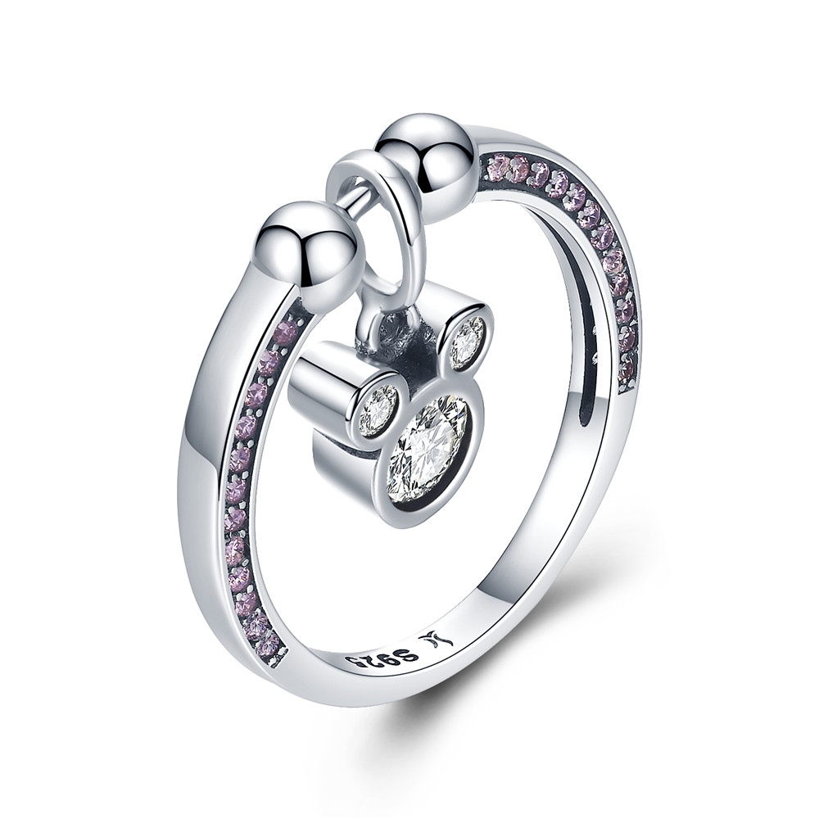 | SCR127-6 | 独特的优雅-925银戒指 | 小草+S925 | 925银+氧化+锆石 | 3.1 | 米奇高：1.5CM 戒围：0.2CM | 39 | SCR银戒指
 | SCR127-7 | 独特的优雅-925银戒指 | 小草+S925 | 925银+氧化+锆石 | 3.1 | 米奇高：1.5CM 戒围：0.2CM | 39 | SCR银戒指
 | SCR127-8 | 独特的优雅-925银戒指 | 小草+S925 | 925银+氧化+锆石 | 2.2 | 米奇高：1.5CM 戒围：0.2CM | 39 | SCR银戒指
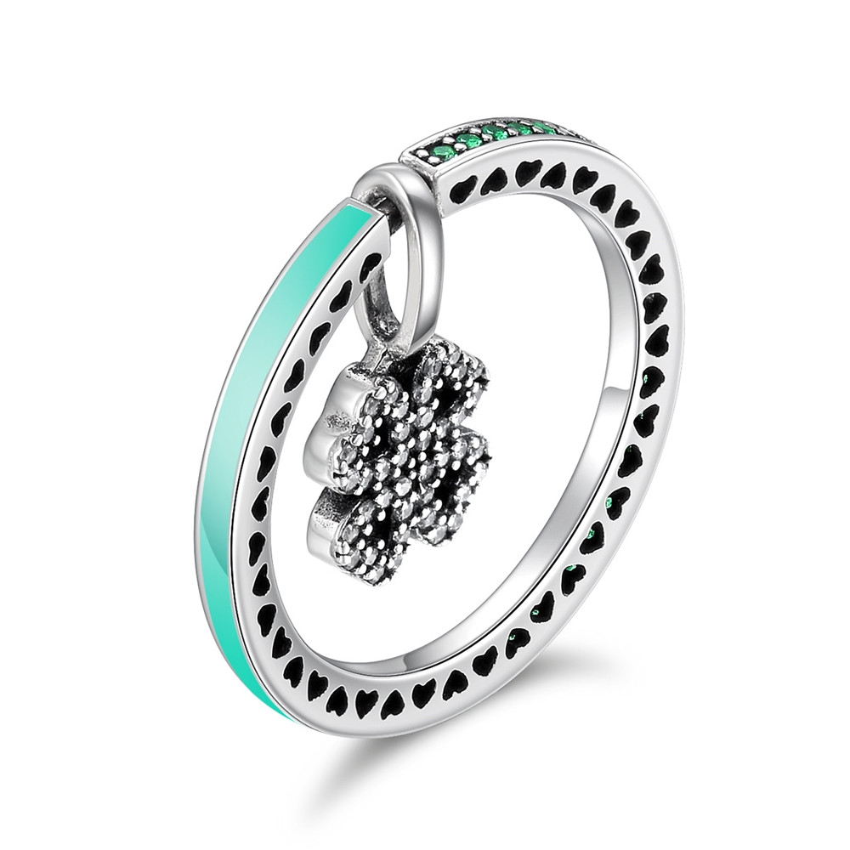 | SCR130-6 | 幸运之恋-925银戒指 | S925 | 925银+氧化+锆石+滴油 | 2.3 | 戒围：0.2CM 戒面：1.5*0.8CM | 40 | SCR银戒指
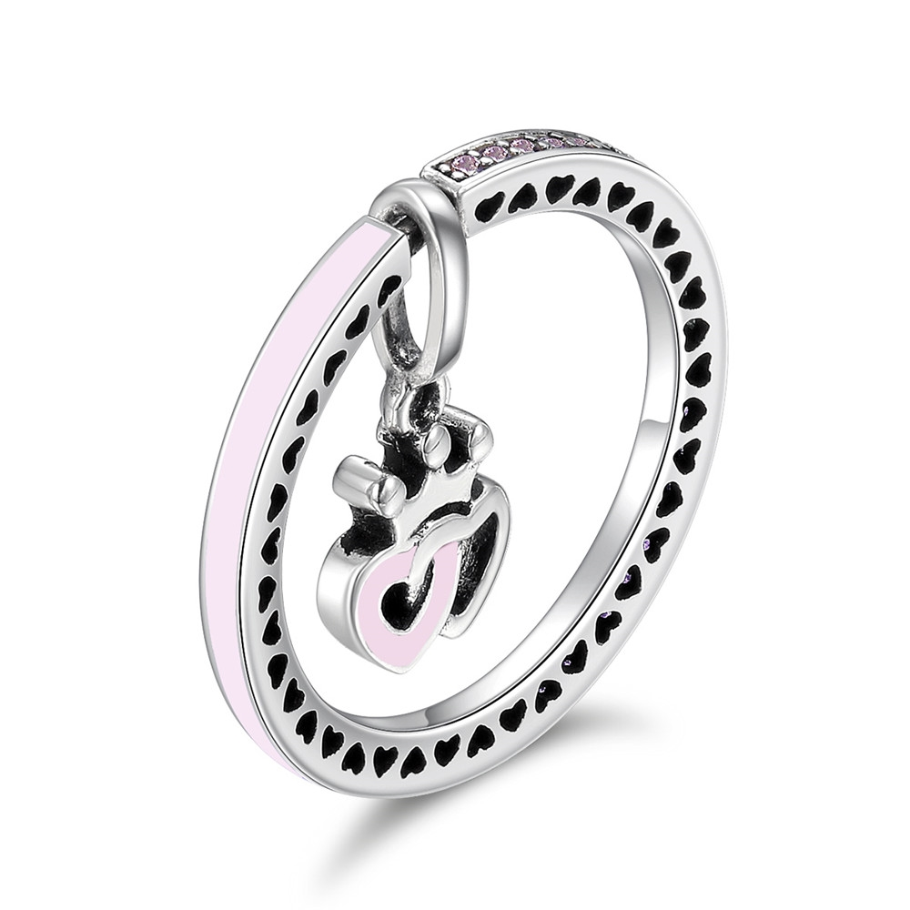 | SCR131-6 | 浪漫双心-925银戒指 | S925 | 925银+氧化+锆石+滴油 | 2.2 | 戒围：0.2CM 戒面：1.6*0.7CM | 35 | SCR银戒指
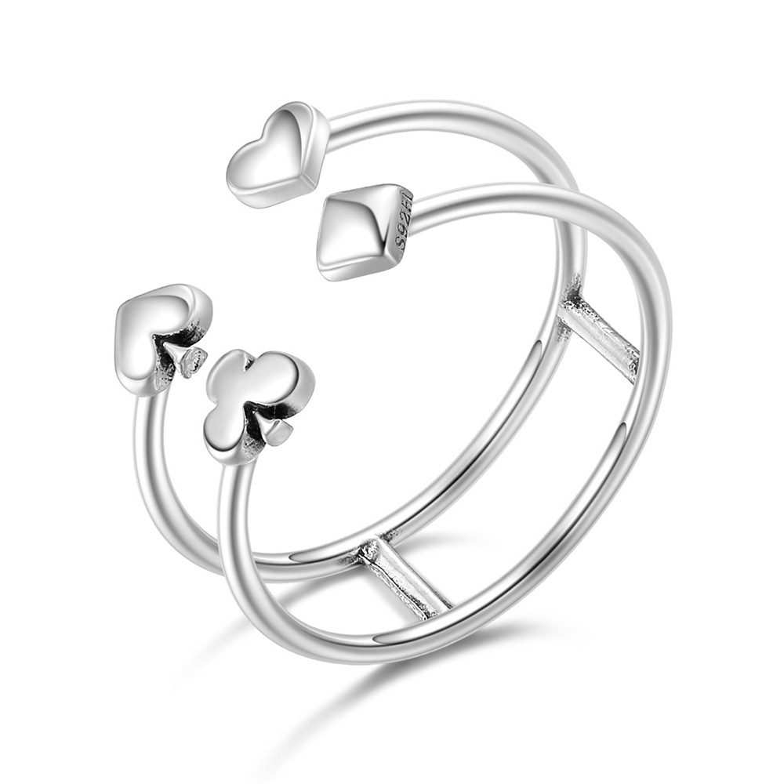 | SCR132-8 | 扑克情缘-925银戒指 | S925 | 925银+氧化 | 1.7 | 宽：0.7CM | 26 | SCR银戒指
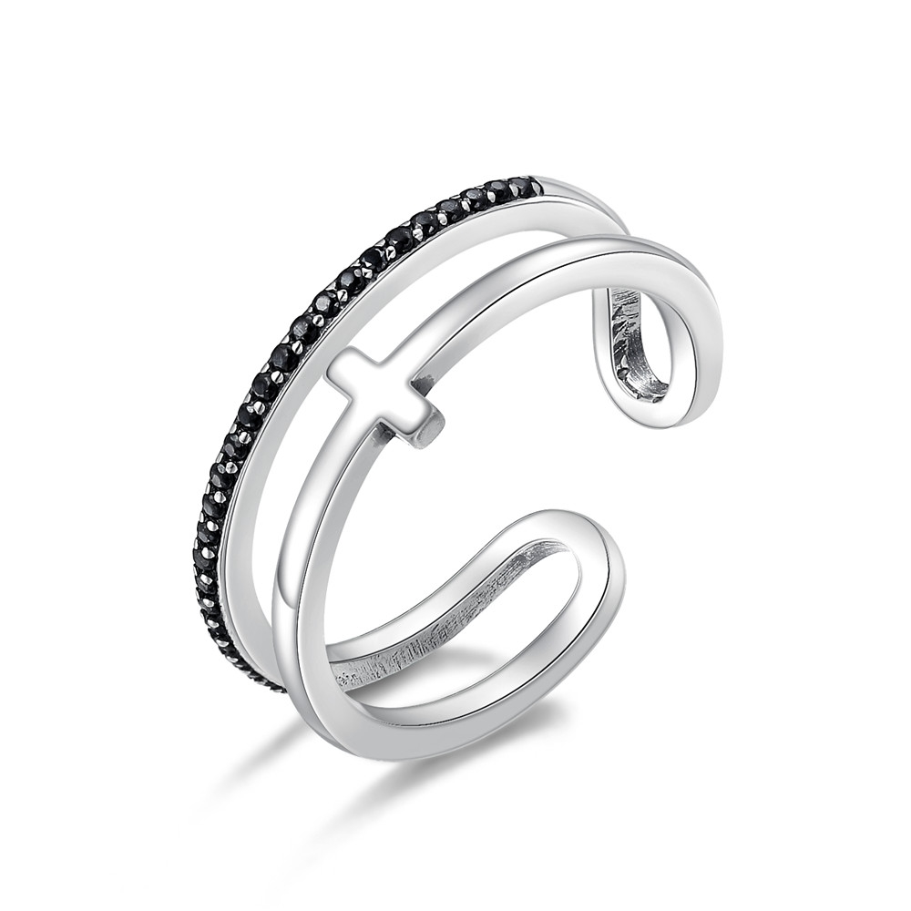 | SCR134 | 十字架之光-925银戒指 | 小草+S925 | 925银+氧化+锆石 | 2.9 | 宽：0.5CM | 30 | SCR银戒指
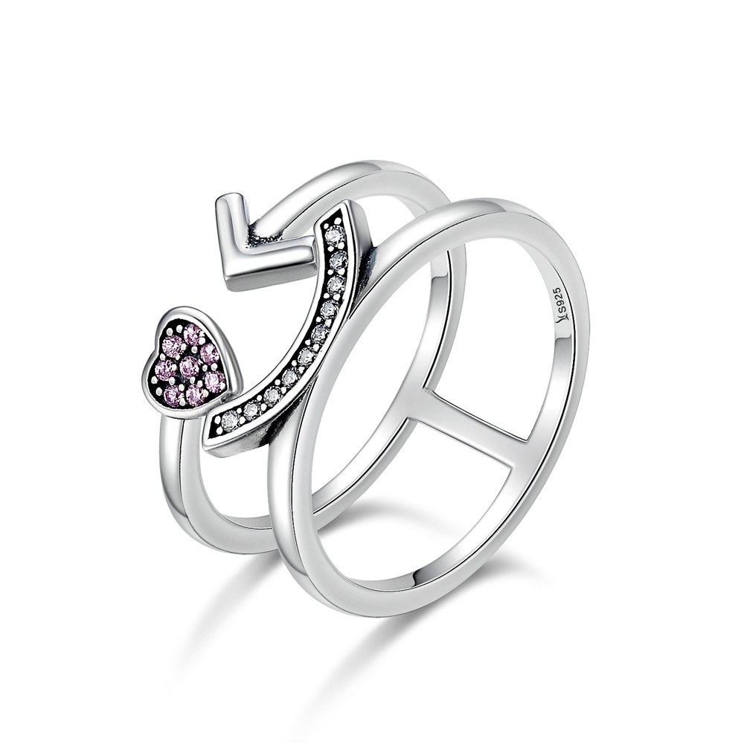 | SCR135-6 | 笑口颜开-925银戒指 | 小草+S925 | 925银+氧化+锆石 | 2.9 | 宽：0.9CM | 34 | SCR银戒指
 | SCR135-8 | 笑口颜开-925银戒指 | 小草+S925 | 925银+氧化+锆石 | 2.3 | 宽：0.9CM | 34 | SCR银戒指
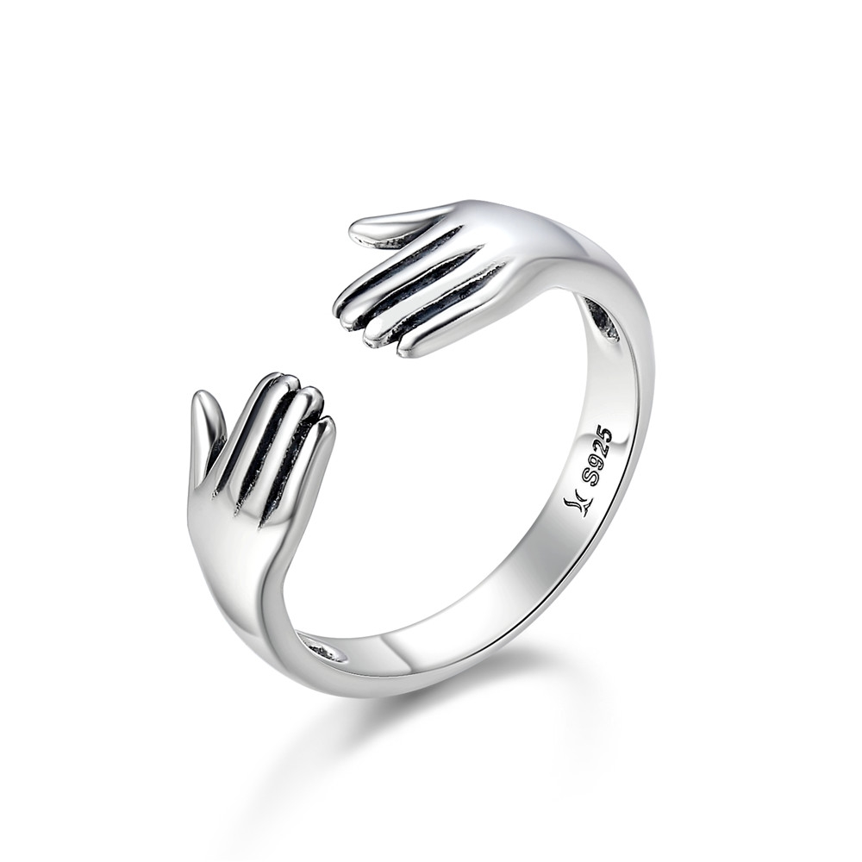 | SCR136 | 给我一个拥抱-925银戒指 | 小草+S925 | 925银+氧化 | 1.2 | 宽：0.8CM 戒围：0.4CM | 26 | SCR银戒指
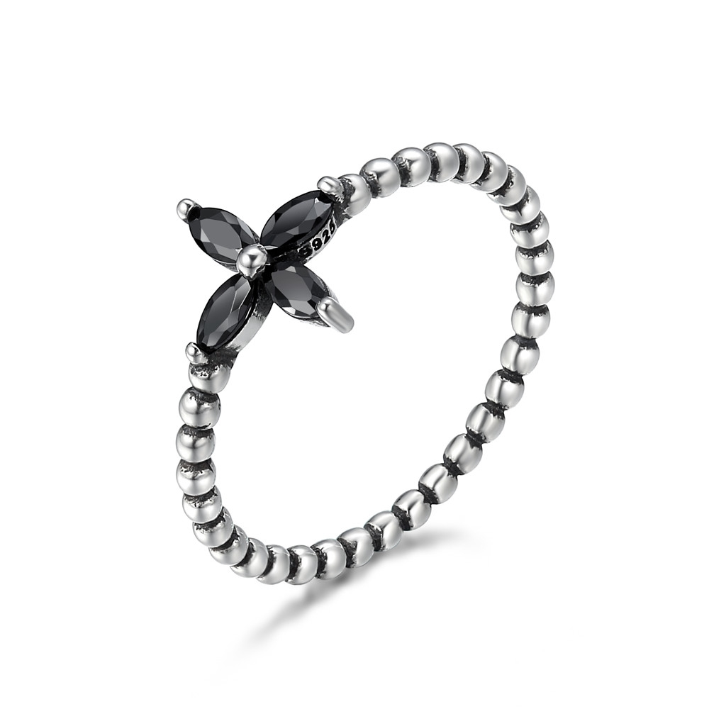 | SCR137-6 | 摩登小花-925银戒指 | S925 | 925银+氧化+锆石 | 1.2 | 戒面：1*1CM 戒围：0.2CM | 20 | SCR银戒指
 | SCR137-7 | 摩登小花-925银戒指 | S925 | 925银+氧化+锆石 | 1.2 | 戒面：1*1CM 戒围：0.2CM | 20 | SCR银戒指
 | SCR137-8 | 摩登小花-925银戒指 | S925 | 925银+氧化+锆石 | 2.1 | 戒面：1*1CM 戒围：0.2CM | 20 | SCR银戒指
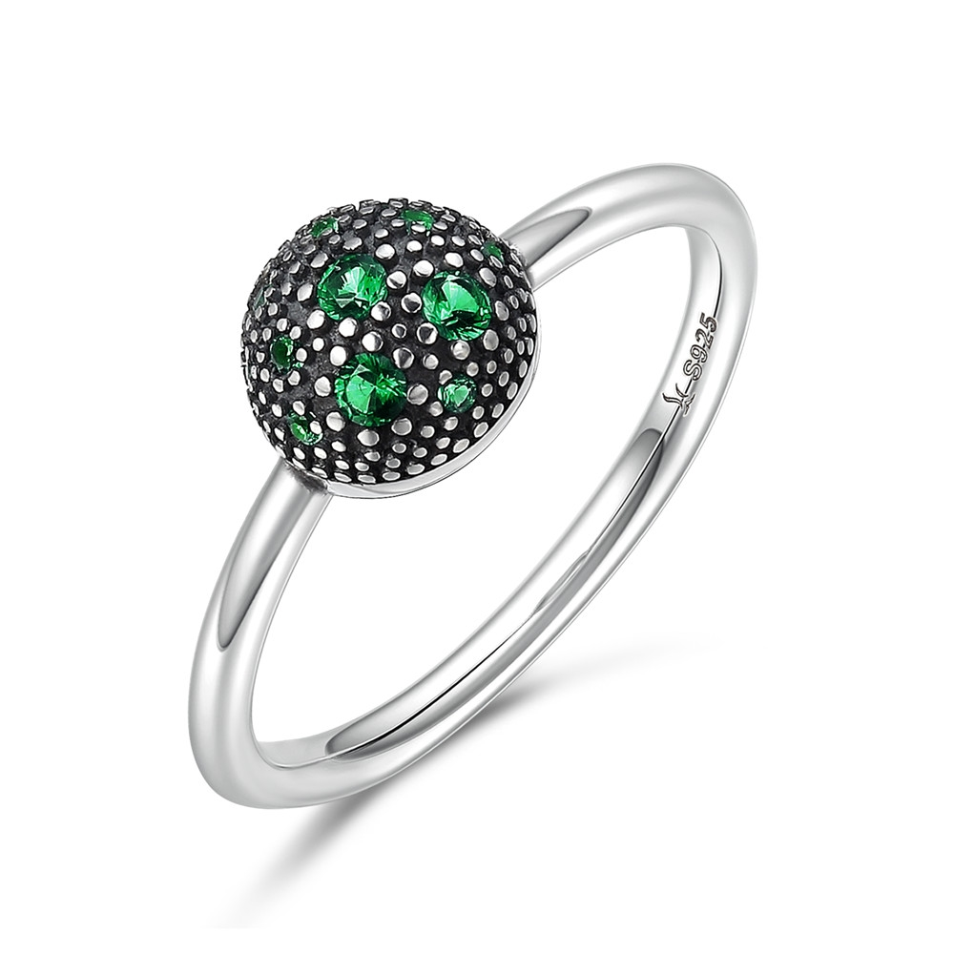 | SCR138-6 | 清新的味道-925银戒指 | 小草+S925 | 925银+氧化+锆石 | 2.1 | 戒面：0.8*0.8CM 戒围：0.15CM | 25 | SCR银戒指
 | SCR138-7 | 清新的味道-925银戒指 | 小草+S925 | 925银+氧化+锆石 | 2.1 | 戒面：0.8*0.8CM 戒围：0.15CM | 25 | SCR银戒指
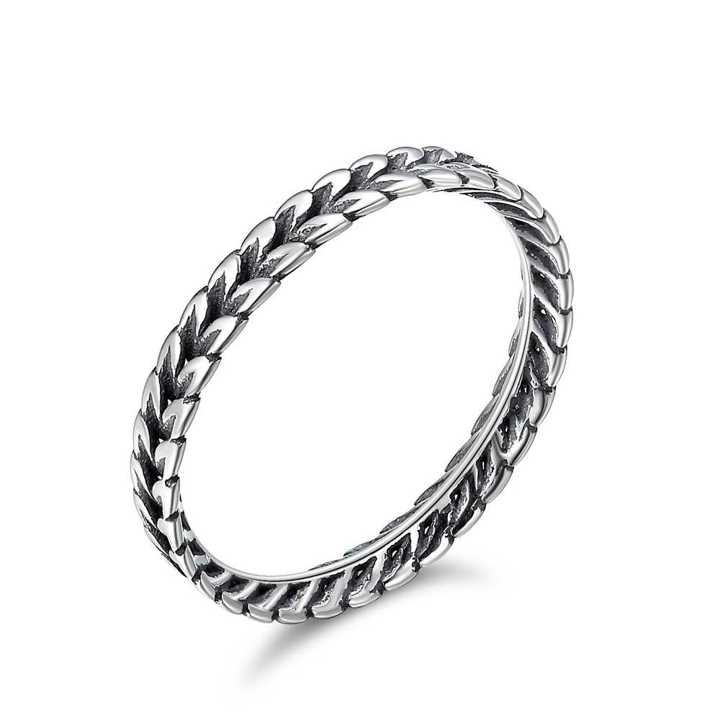 | SCR139-6 | 田野的味道-925银戒指 | S925 | 925银+氧化 | 1.2 | 宽：0.3CM | 18 | SCR银戒指
 | SCR139-7 | 田野的味道-925银戒指 | S925 | 925银+氧化 | 1.2 | 宽：0.3CM | 18 | SCR银戒指
 | SCR139-8 | 田野的味道-925银戒指 | S925 | 925银+氧化 | 1.6 | 宽：0.3CM | 18 | SCR银戒指
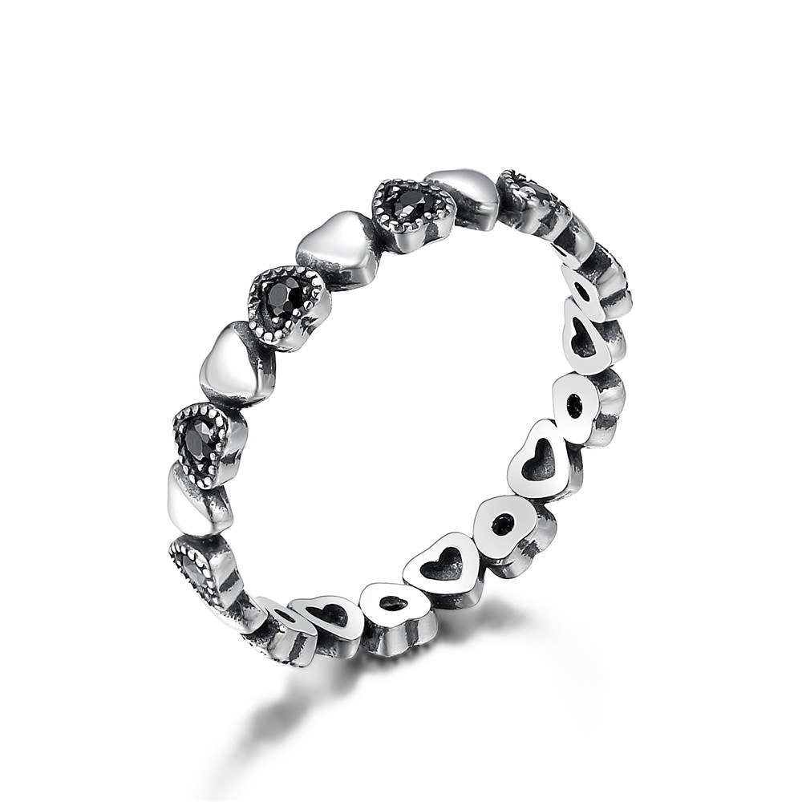 | SCR140-6 | 交叉的心-925银戒指 | 小草+S925 | 925银+氧化+锆石 | 0.1 | 宽：0.3CM | 22 | SCR银戒指
 | SCR140-7 | 交叉的心-925银戒指 | 小草+S925 | 925银+氧化+锆石 | 1.6 | 宽：0.3CM | 22 | SCR银戒指
 | SCR140-8 | 交叉的心-925银戒指 | 小草+S925 | 925银+氧化+锆石 | 1.6 | 宽：0.3CM | 22 | SCR银戒指
 | SCR140-9 | 交叉的心-925银戒指 | 小草+S925 | 925银+氧化+锆石 | 1.6 | 宽：0.3CM | 22 | SCR银戒指
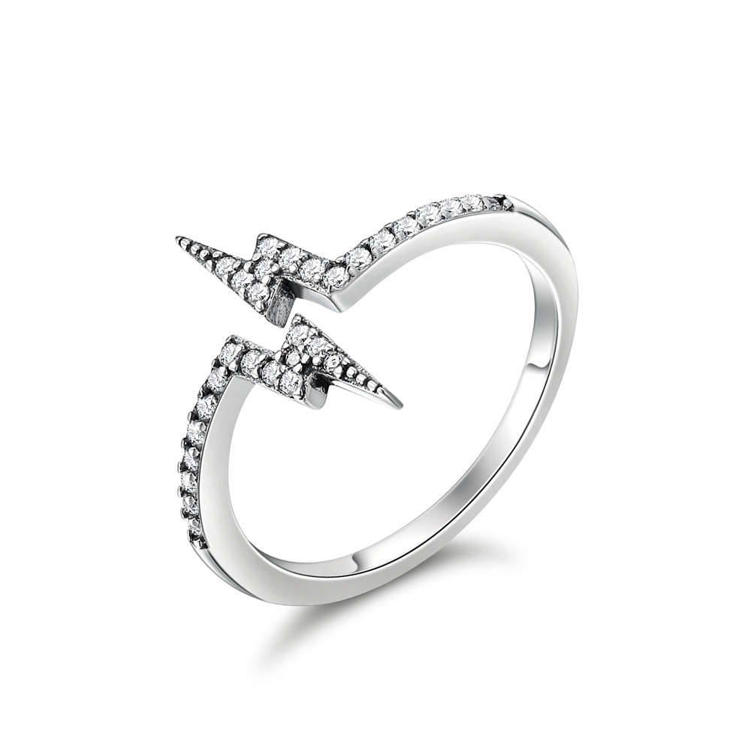 | SCR141-8 | 魔力闪电-925银戒指 | 小草+S925 | 925银+氧化+锆石 | 1.2 | 宽：1.5CM 戒围：0.2CM | 28 | SCR银戒指
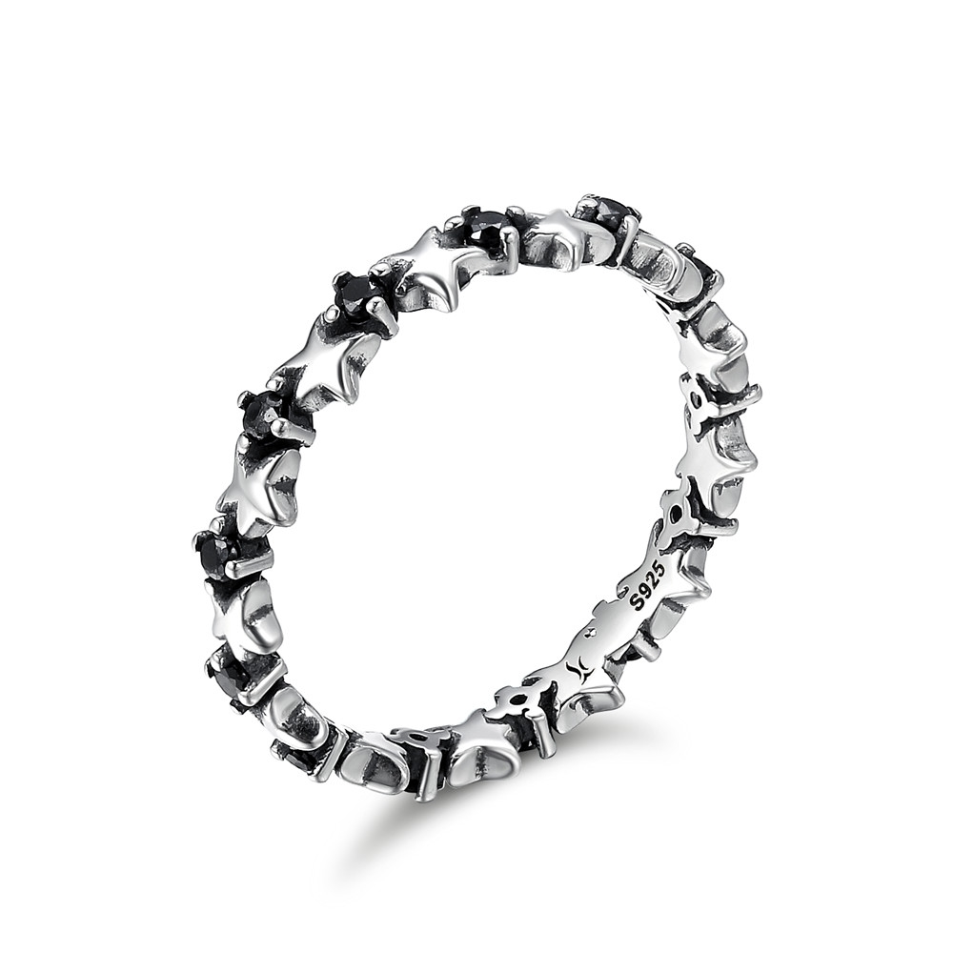 | SCR142-6 | 星星的期盼-925银戒指 | 小草+S925 | 925银+氧化+锆石 | 1.6 | 宽：0.4CM | 22 | SCR银戒指
 | SCR142-7 | 星星的期盼-925银戒指 | 小草+S925 | 925银+氧化+锆石 | 1.6 | 宽：0.4CM | 22 | SCR银戒指
 | SCR142-8 | 星星的期盼-925银戒指 | 小草+S925 | 925银+氧化+锆石 | 2.1 | 宽：0.4CM | 22 | SCR银戒指
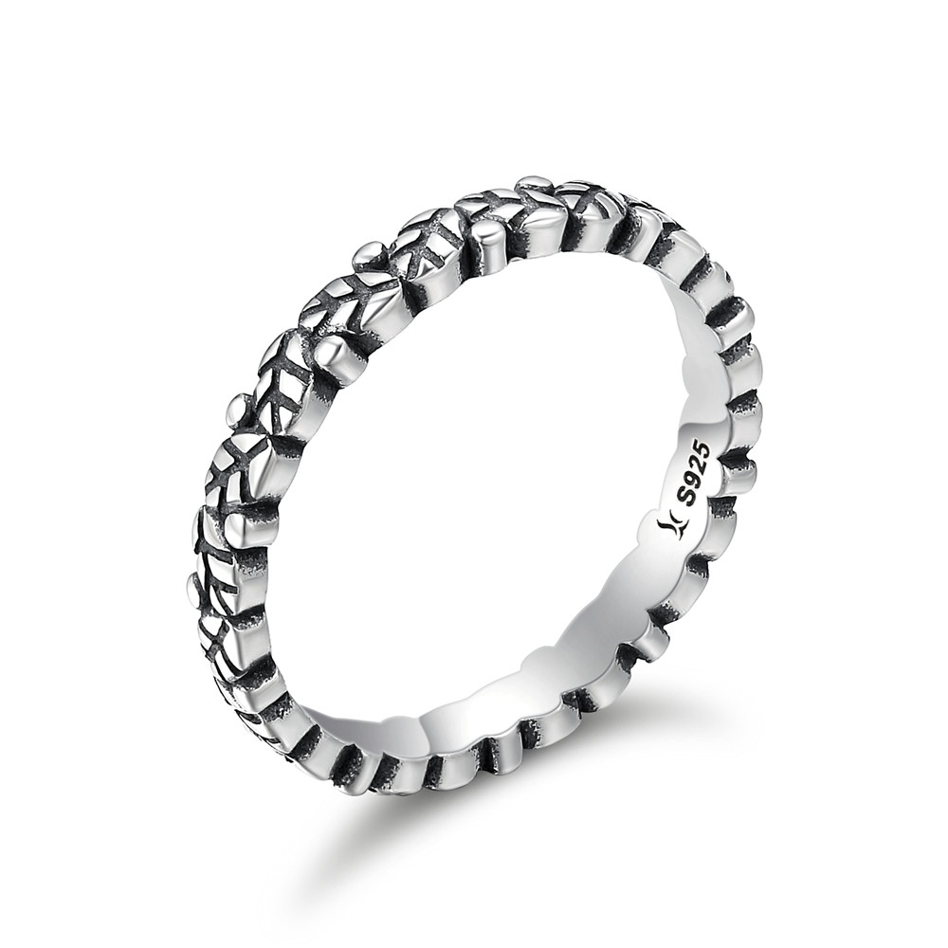 | SCR143-7 | 绿叶传情-925银戒指 | 小草+S925 | 925银+氧化 | 2.1 | 宽：0.3CM | 23 | SCR银戒指
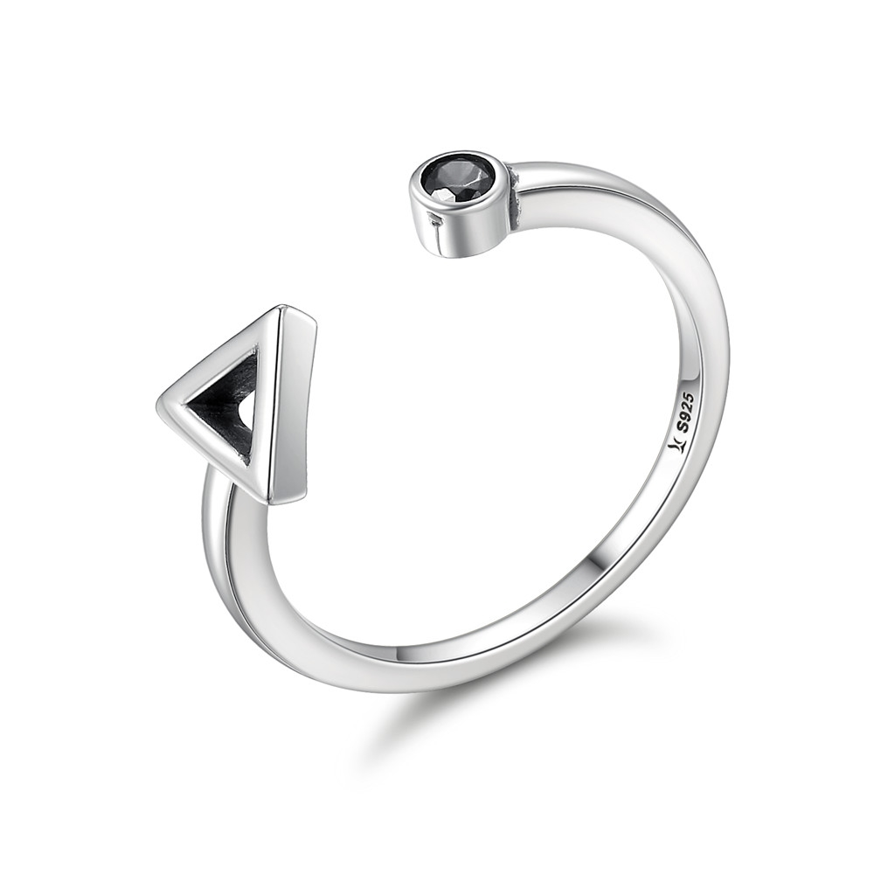 | SCR144 | 几何乐章-925银戒指 | 小草+S925 | 925银+氧化+锆石 | 1 | 戒围：0.15CM | 16 | SCR银戒指
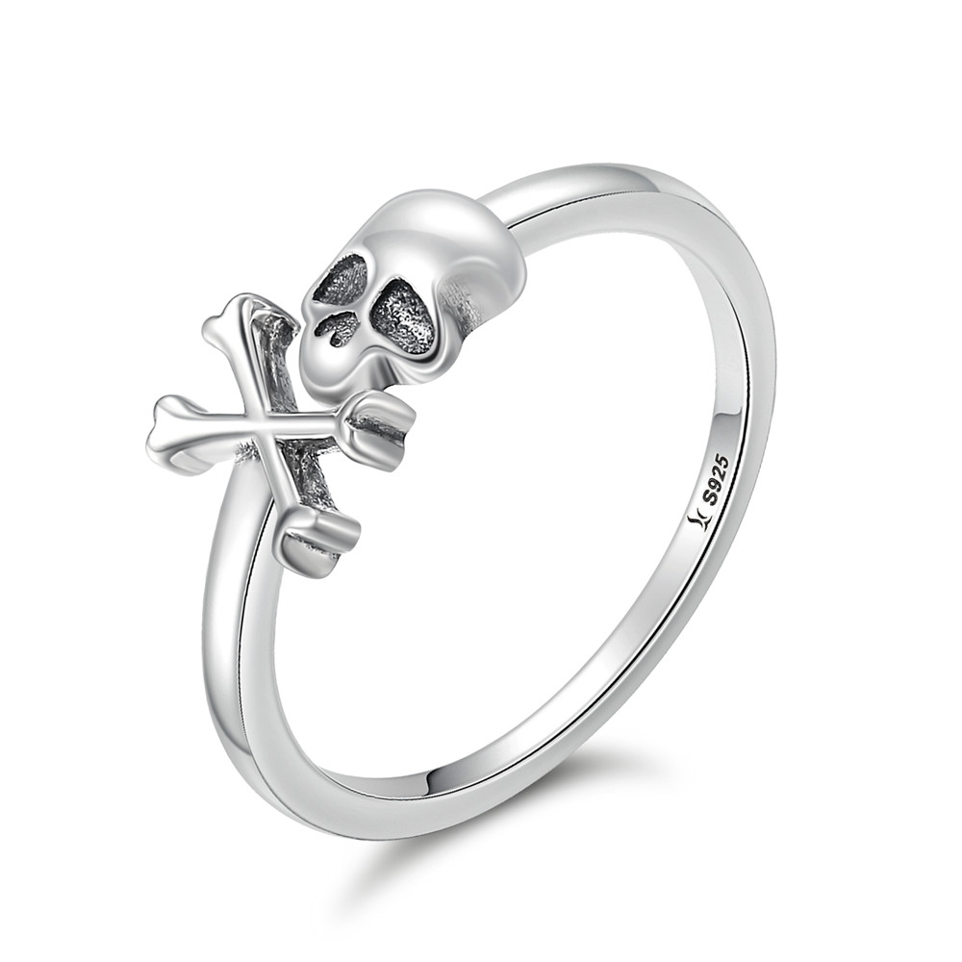 | SCR145-7 | 万圣节骷髅-925银戒指 | 小草+S925 | 925银+氧化 | 1.5 | 戒面：1.1*0.8CM 戒围：0.15CM | 25 | SCR银戒指
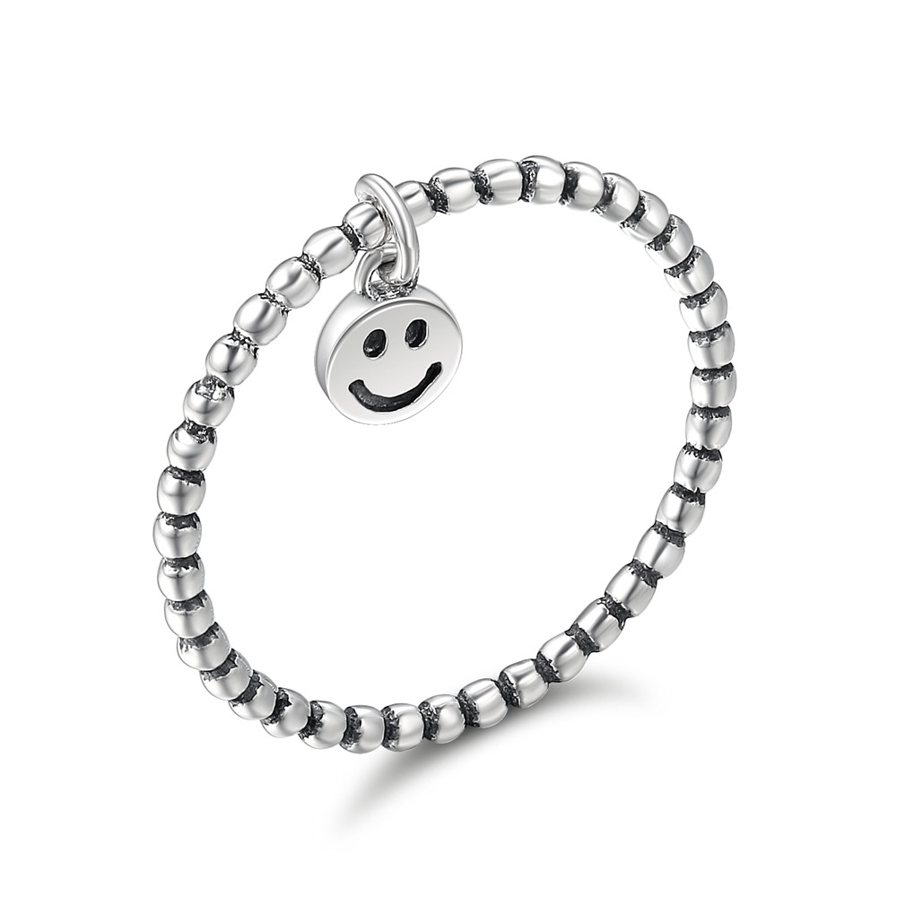 | SCR147-6 | 可爱笑脸-925银戒指 | 小草+S925 | 925银+氧化 | 1.1 | 笑脸：0.5CM 戒围：0.15CM | 17 | SCR银戒指
 | SCR147-7 | 可爱笑脸-925银戒指 | 小草+S925 | 925银+氧化 | 1.1 | 笑脸：0.5CM 戒围：0.15CM | 17 | SCR银戒指
 | SCR147-8 | 可爱笑脸-925银戒指 | 小草+S925 | 925银+氧化 | 1.1 | 笑脸：0.5CM 戒围：0.15CM | 17 | SCR银戒指
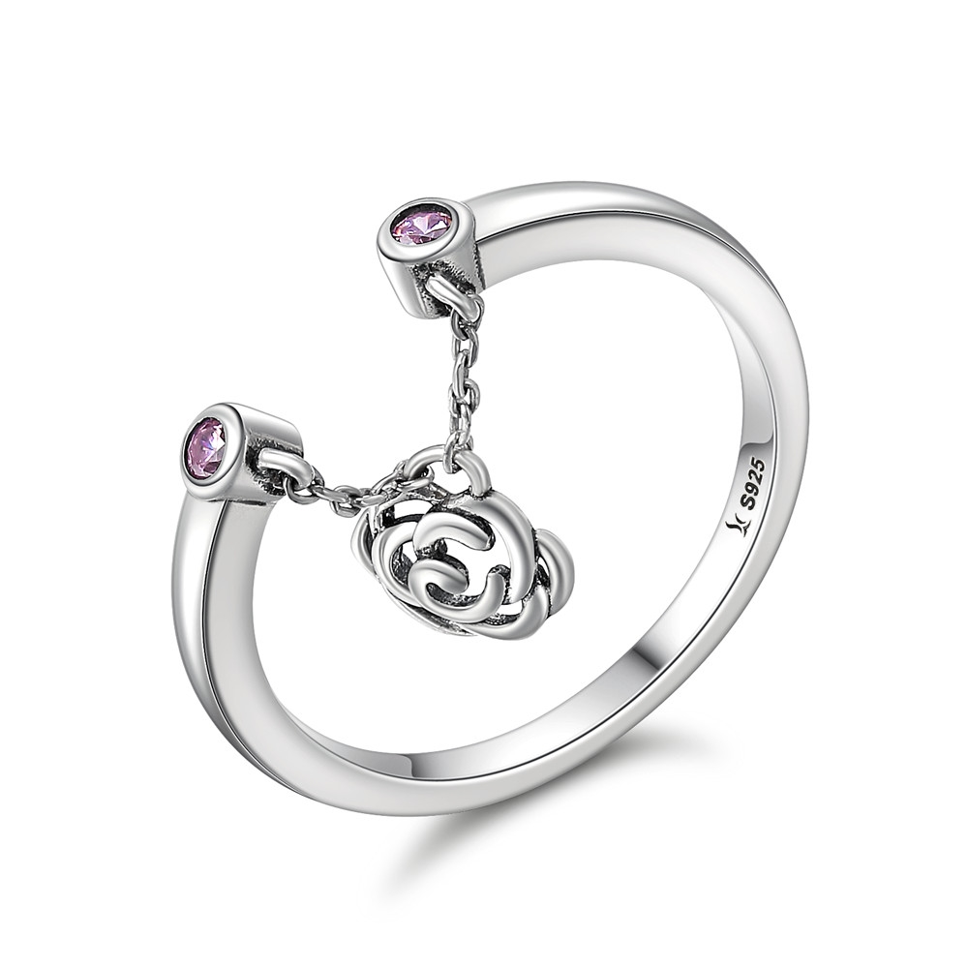 | SCR148 | 玫瑰物语-925银戒指 | 小草+S925 | 925银+氧化+锆石 | 3.1 | 戒围：0.2CM | 26 | SCR银戒指
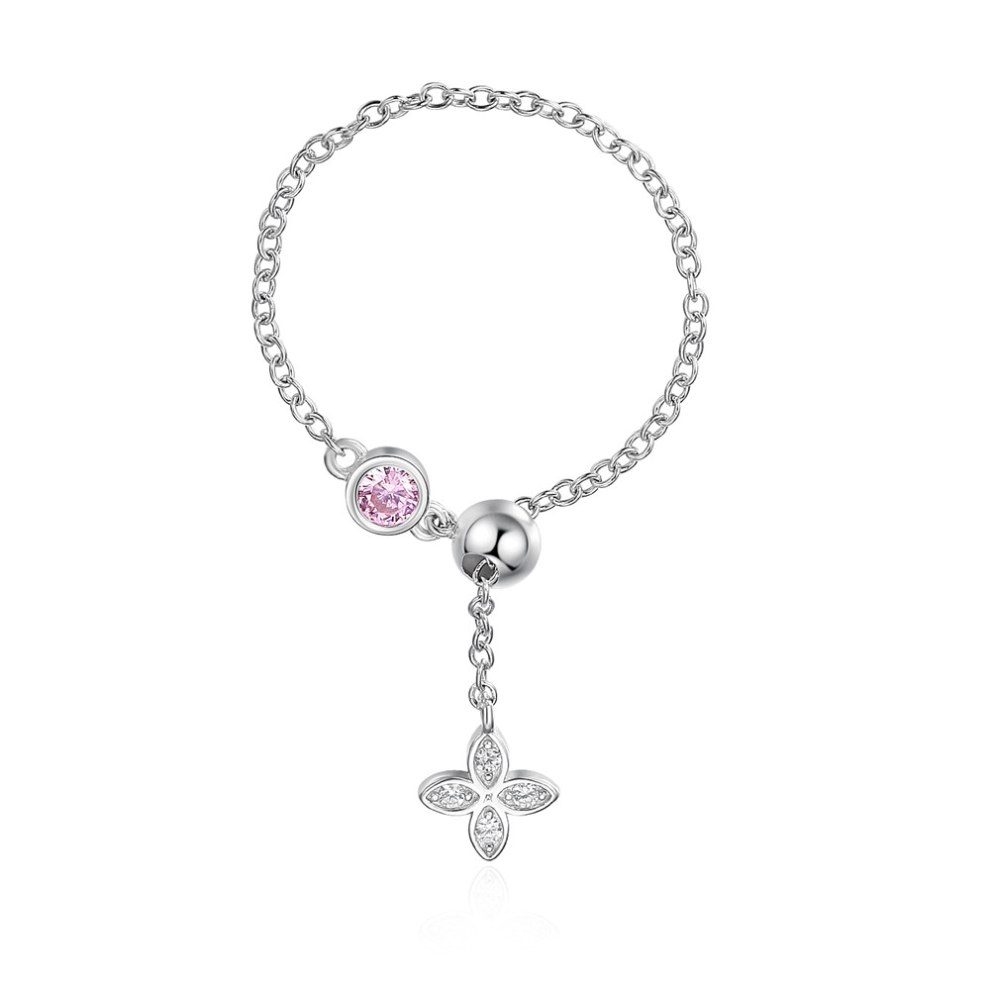 | SCR149 | 芳草倾心-925银戒指 | 小草+S925 | 925银+镀白金+锆石 | 2.2 | 戒围：8CM | 24 | SCR银戒指
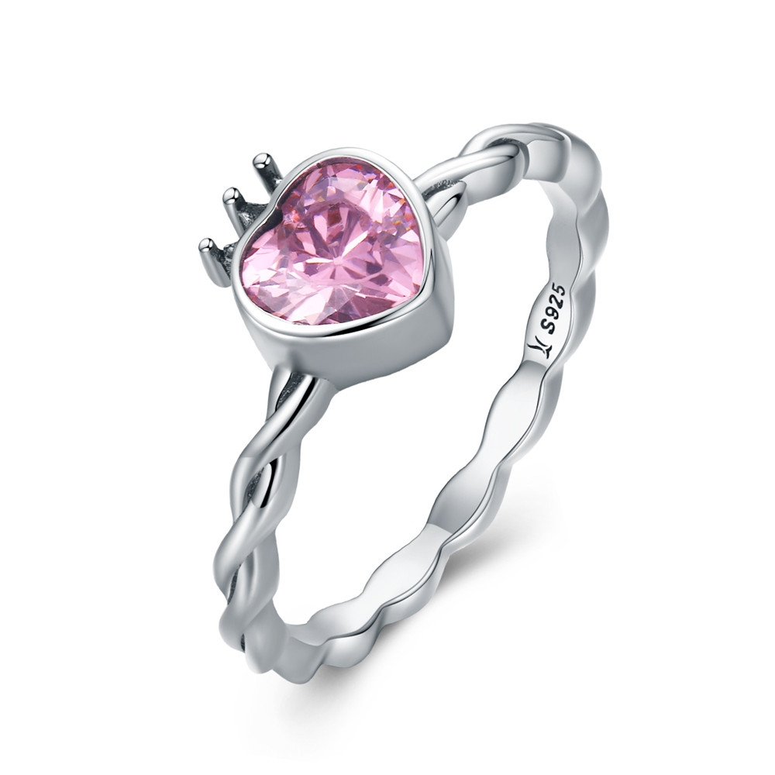 | SCR150-8 | 为爱加冕-925银戒指 | 小草+S925 | 925银+氧化+锆石 | 2.1 | 戒围:0.2CM | 27 | SCR银戒指
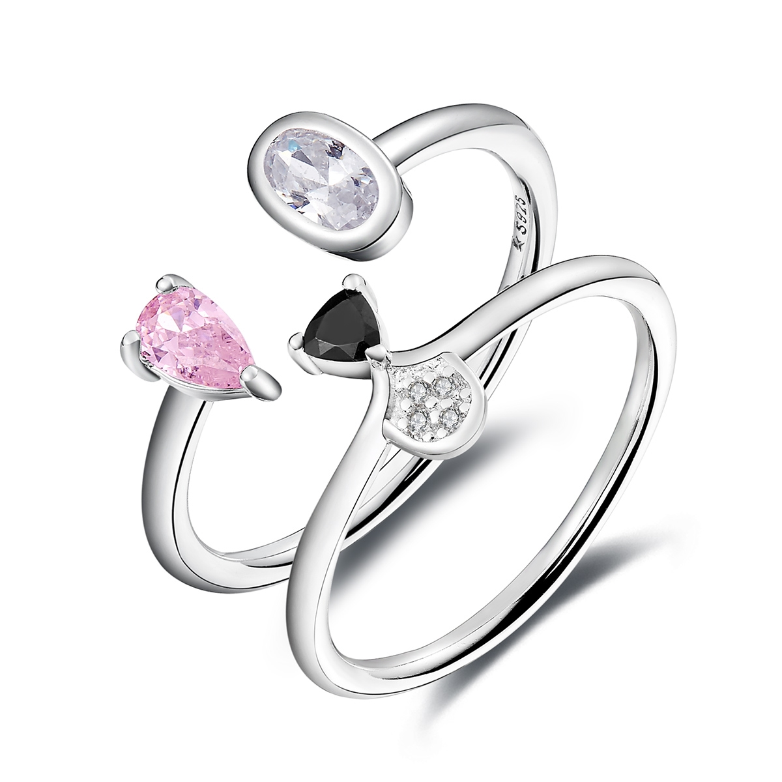 | SCR151-6 | 可爱狗狗-925银戒指 | 小草+S925 | 925银+锆石+镀白金 | 3.1 | 戒围：0.15CM | 38 | SCR银戒指
 | SCR151-7 | 可爱狗狗-925银戒指 | 小草+S925 | 925银+锆石+镀白金 | 3.1 | 戒围：0.15CM | 38 | SCR银戒指
 | SCR151-8 | 可爱狗狗-925银戒指 | 小草+S925 | 925银+锆石+镀白金 | 4.1 | 戒围：0.15CM | 38 | SCR银戒指
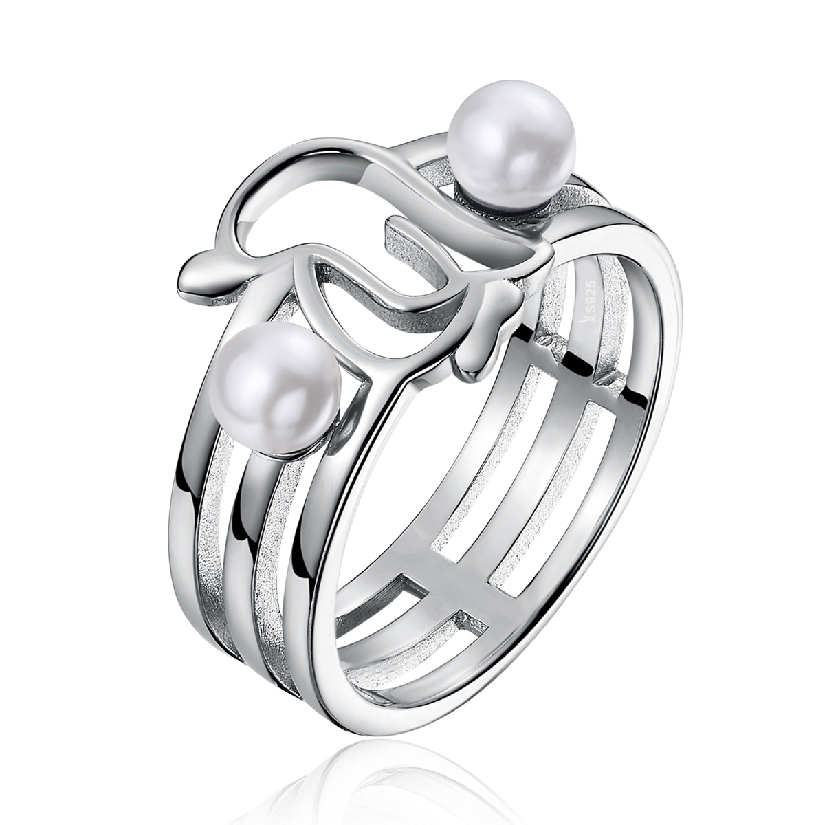 | SCR152-6 | 呆萌企鹅-925银戒指 | 小草+S925 | 925银+贝珠+镀白金 | 4.1 | 戒围：0.2CM 宽：0.7CM 贝珠0.4*0.4CM | 41 | SCR银戒指
 | SCR152-7 | 呆萌企鹅-925银戒指 | 小草+S925 | 925银+贝珠+镀白金 | 4.1 | 戒围：0.2CM 宽：0.7CM 贝珠0.4*0.4CM | 41 | SCR银戒指
 | SCR152-8 | 呆萌企鹅-925银戒指 | 小草+S925 | 925银+贝珠+镀白金 | 1 | 戒围：0.2CM 宽：0.7CM 贝珠0.4*0.4CM | 41 | SCR银戒指
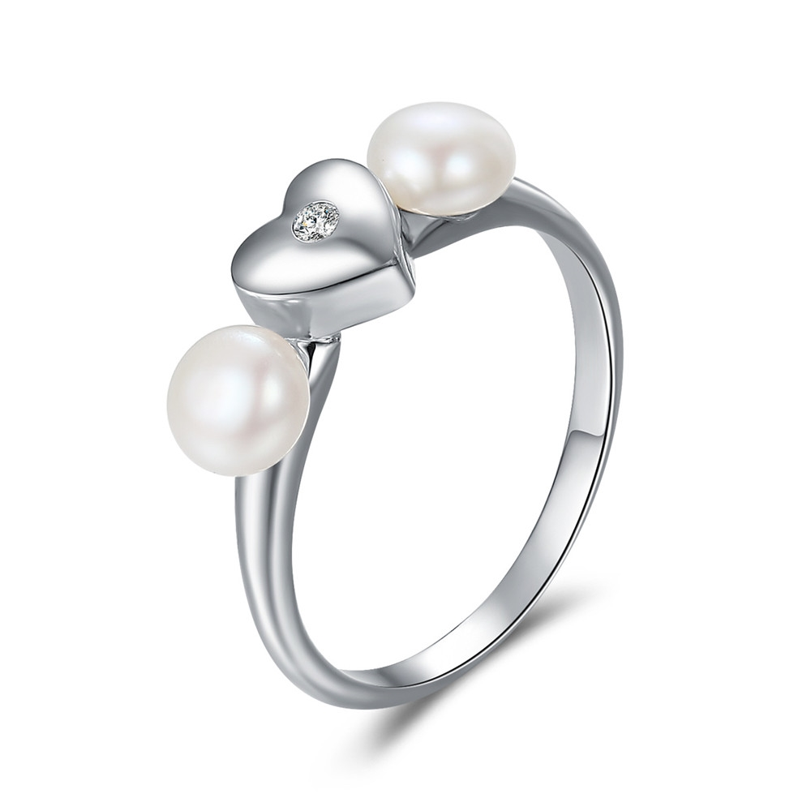 | SCR156-7 | 芬芳的心-925银戒指 | S925 | 925银+镀白金+锆石+淡水珍珠 | 1.7 | 戒面：1.6*0.6CM 戒壁：0.2CM 淡水珍珠：0.5*0.5CM | 35 | SCR银戒指
 | SCR156-8 | 芬芳的心-925银戒指 | S925 | 925银+镀白金+锆石+淡水珍珠 | 1.7 | 戒面：1.6*0.6CM 戒壁：0.2CM 淡水珍珠：0.5*0.5CM | 35 | SCR银戒指
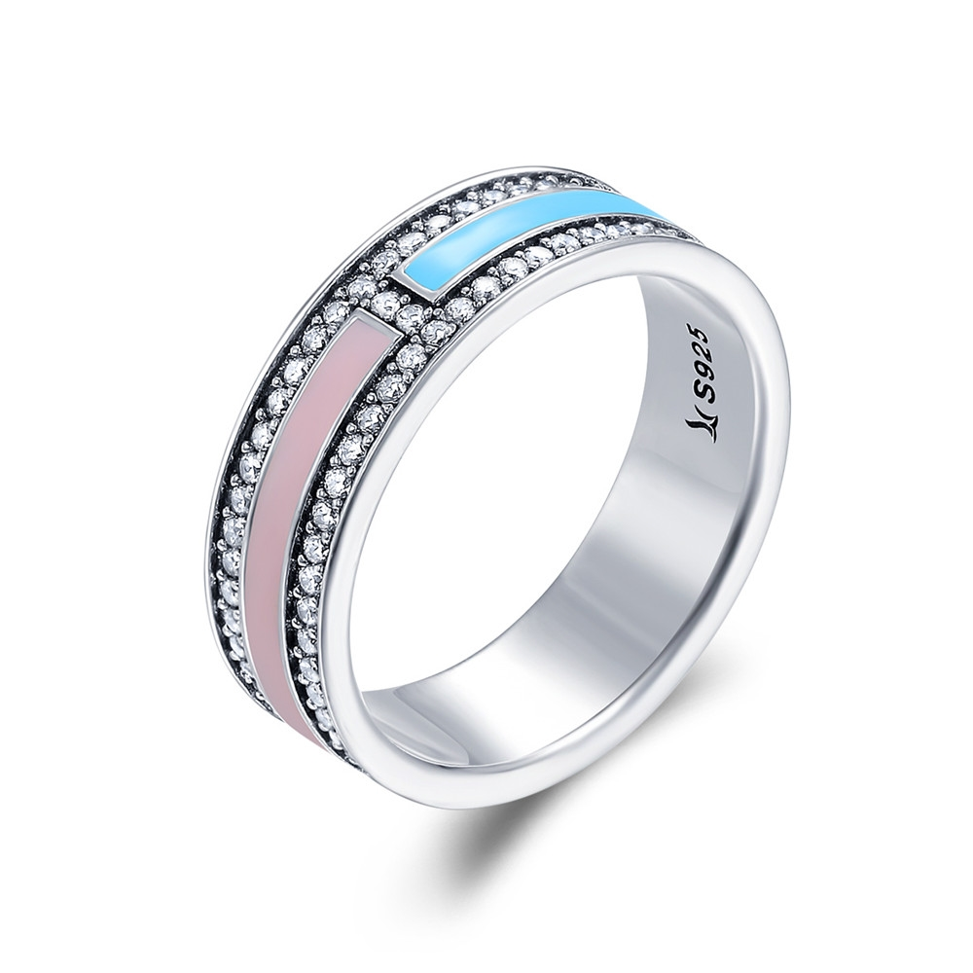 | SCR158-6 | 彩色流光-925银戒指 | 小草+S925 | 925银+氧化+锆石+滴油 | 4.1 | 戒壁：0.6CM | 60 | SCR银戒指
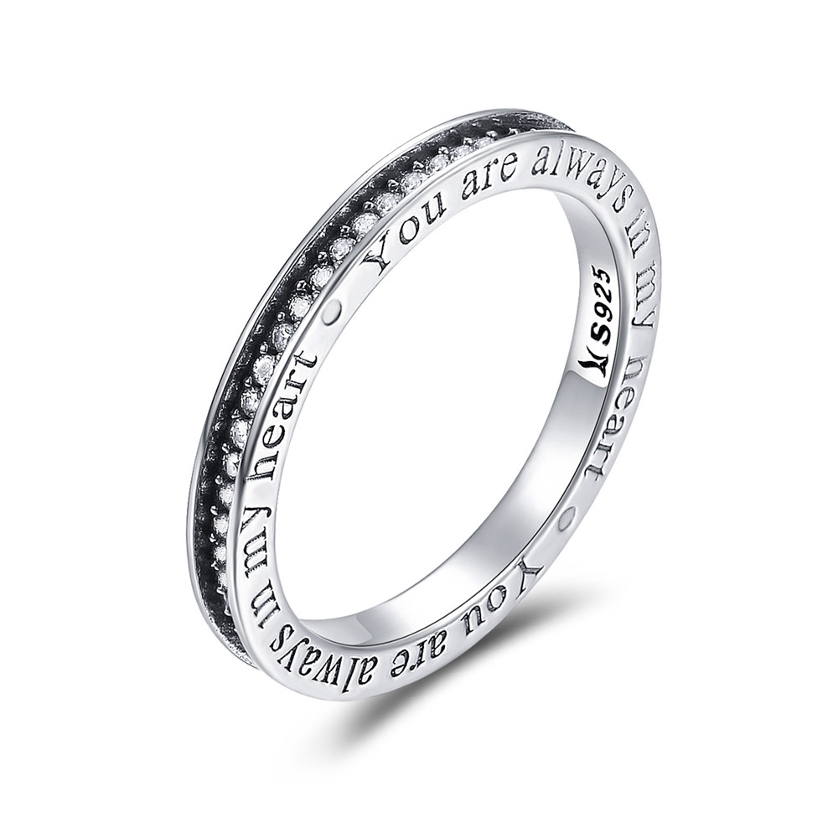 | SCR159-6 | 永恒的陪伴-925银戒指 | 小草+S925 | 925银+氧化+锆石 | 2.2 | 戒壁：0.3CM | 45 | SCR银戒指
 | SCR159-7 | 永恒的陪伴-925银戒指 | 小草+S925 | 925银+氧化+锆石 | 2.2 | 戒壁：0.3CM | 45 | SCR银戒指
 | SCR159-8 | 永恒的陪伴-925银戒指 | 小草+S925 | 925银+氧化+锆石 | 1.3 | 戒壁：0.3CM | 45 | SCR银戒指
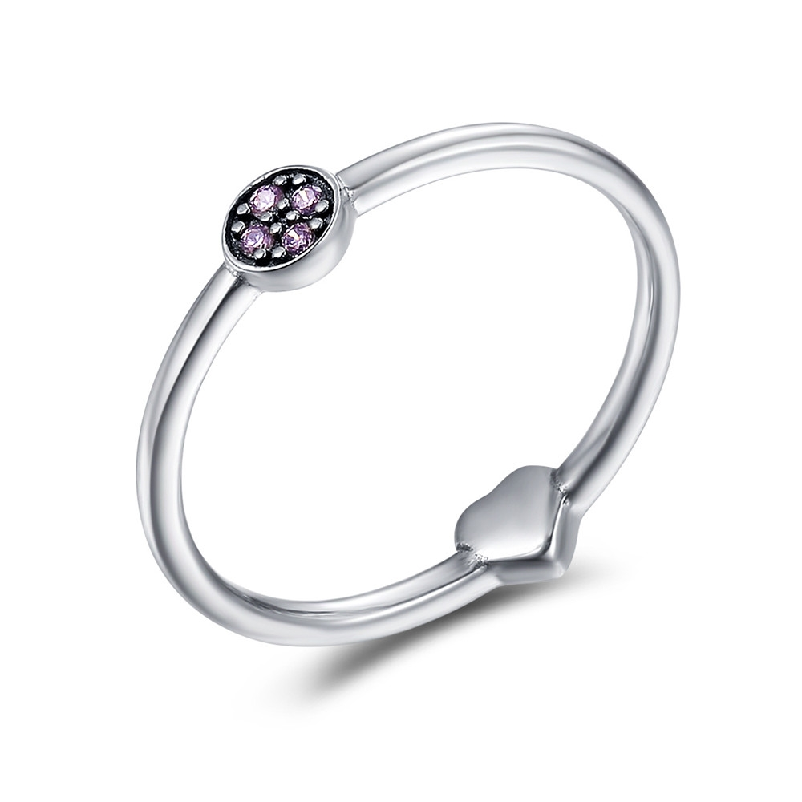 | SCR161-6 | 不羁的心-925银戒指 | 小草+S925 | 925银+氧化+锆石 | 1.1 | 戒壁：0.2CM 戒面：0.4*0.4CM | 19 | SCR银戒指
 | SCR161-7 | 不羁的心-925银戒指 | 小草+S925 | 925银+氧化+锆石 | 1.1 | 戒壁：0.2CM 戒面：0.4*0.4CM | 19 | SCR银戒指
 | SCR161-8 | 不羁的心-925银戒指 | 小草+S925 | 925银+氧化+锆石 | 1.4 | 戒壁：0.2CM 戒面：0.4*0.4CM | 19 | SCR银戒指
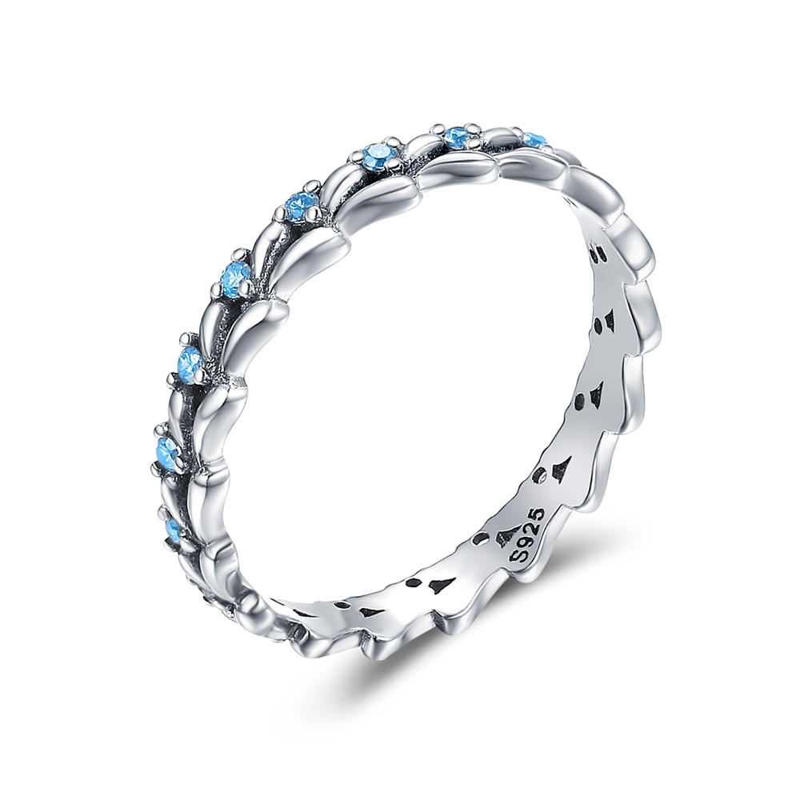 | SCR162-6 | 踏浪-925银戒指 | S925 | 925银+氧化+锆石 | 1.4 | 戒壁：0.3CM | 24 | SCR银戒指
 | SCR162-7 | 踏浪-925银戒指 | S925 | 925银+氧化+锆石 | 1.4 | 戒壁：0.3CM | 24 | SCR银戒指
 | SCR162-8 | 踏浪-925银戒指 | S925 | 925银+氧化+锆石 | 1.8 | 戒壁：0.3CM | 24 | SCR银戒指
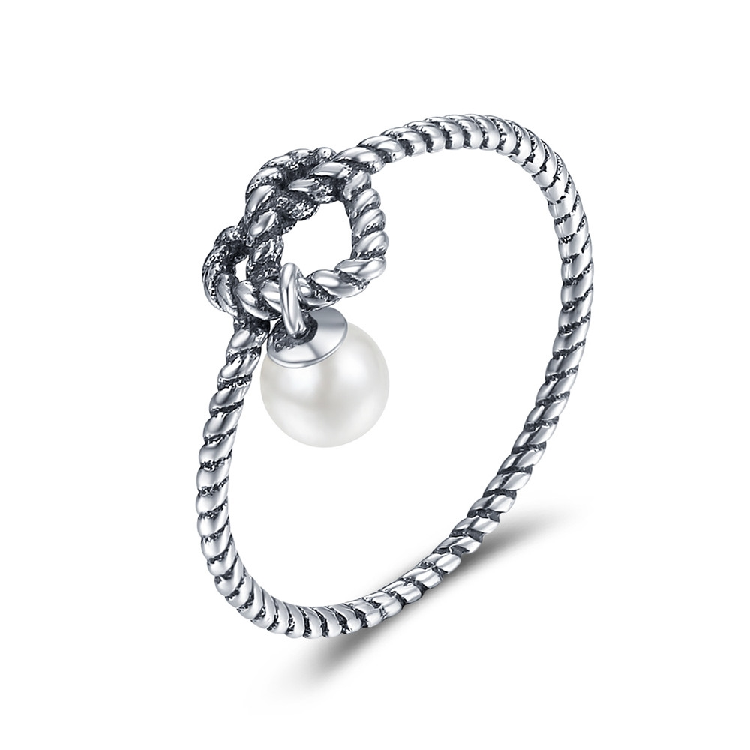 | SCR163-6 | 优雅之心-925银戒指 | S925 | 925银+氧化+贝珠 | 1 | 戒壁：0.1CM 戒面：0.7*0.7CM 贝珠;0.4*0.4CM | 19 | SCR银戒指
 | SCR163-7 | 优雅之心-925银戒指 | S925 | 925银+氧化+贝珠 | 1 | 戒壁：0.1CM 戒面：0.7*0.7CM 贝珠;0.4*0.4CM | 19 | SCR银戒指
 | SCR163-8 | 优雅之心-925银戒指 | S925 | 925银+氧化+贝珠 | 1.8 | 戒壁：0.1CM 戒面：0.7*0.7CM 贝珠;0.4*0.4CM | 19 | SCR银戒指
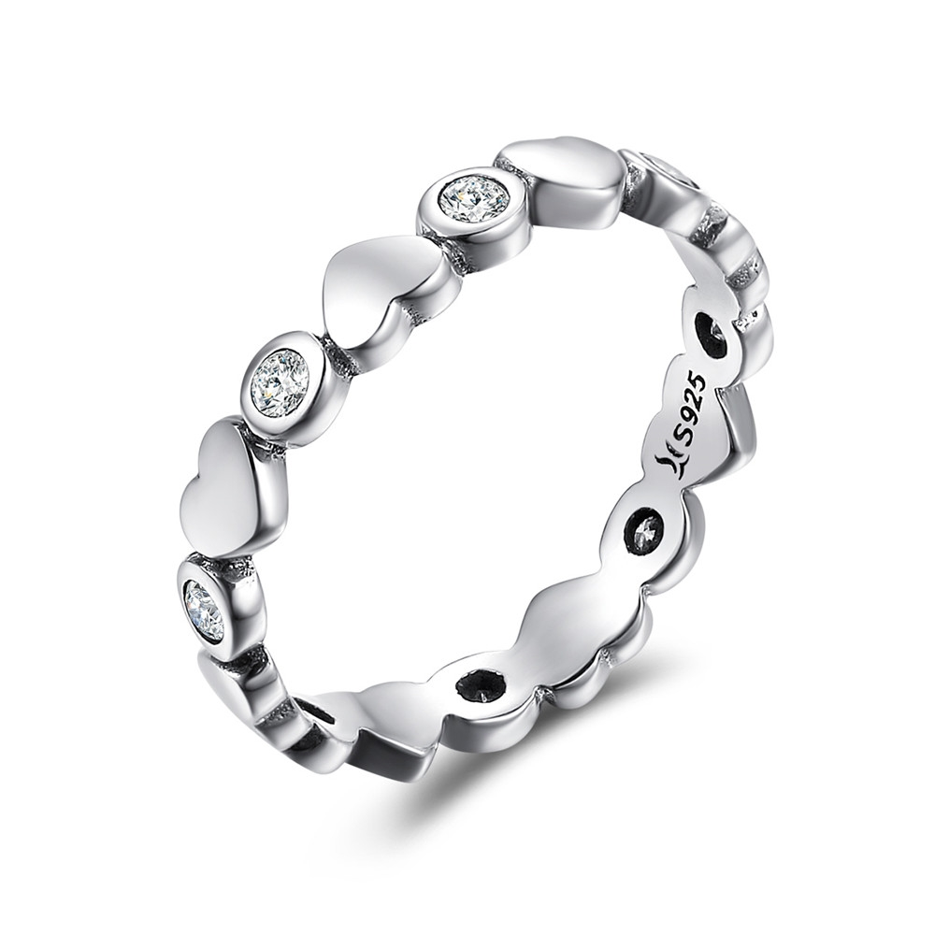 | SCR164-6 | 我心璀璨-925银戒指 | 小草+S925 | 925银+氧化+锆石 | 1.8 | 戒围;0.4CM | 25 | SCR银戒指
 | SCR164-7 | 我心璀璨-925银戒指 | 小草+S925 | 925银+氧化+锆石 | 1.8 | 戒围;0.4CM | 25 | SCR银戒指
 | SCR164-8 | 我心璀璨-925银戒指 | 小草+S925 | 925银+氧化+锆石 | 1.7 | 戒围;0.4CM | 25 | SCR银戒指
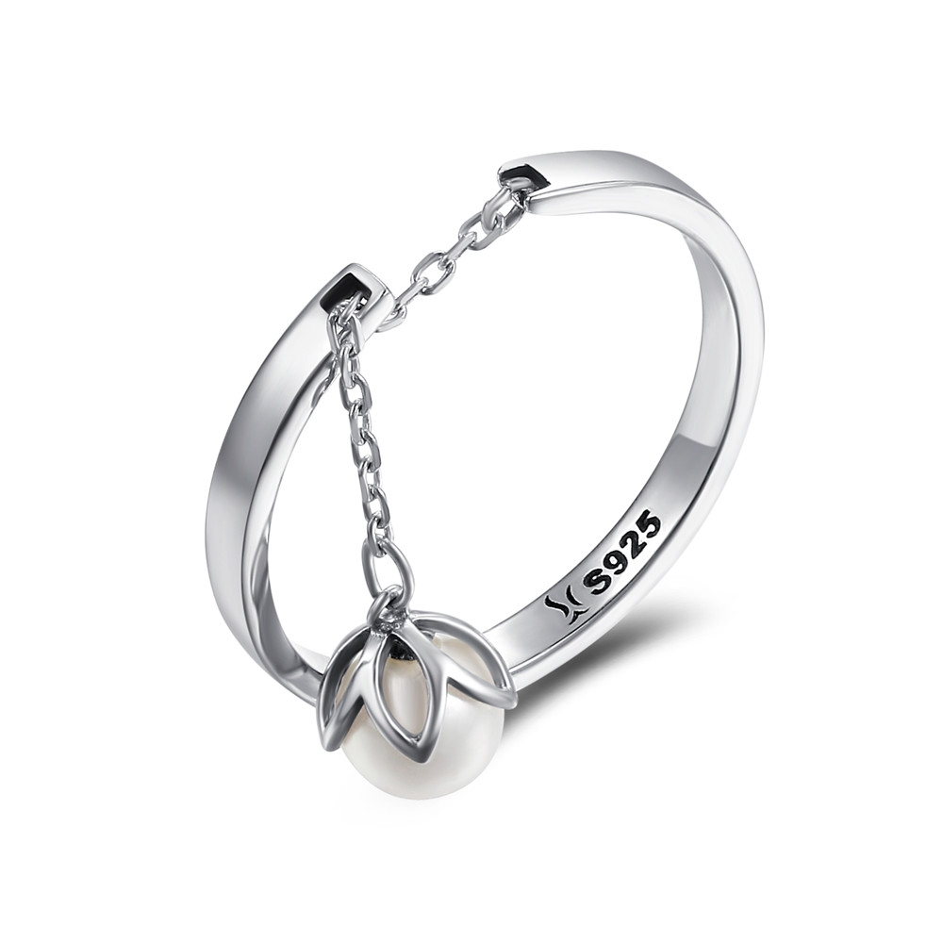 | SCR165 | 花之泪-925银戒指 | 小草+S925 | 925银+氧化+贝珠 | 1.7 | 戒壁：0.2CM 贝珠：0.6*0.6CM | 23 | SCR银戒指
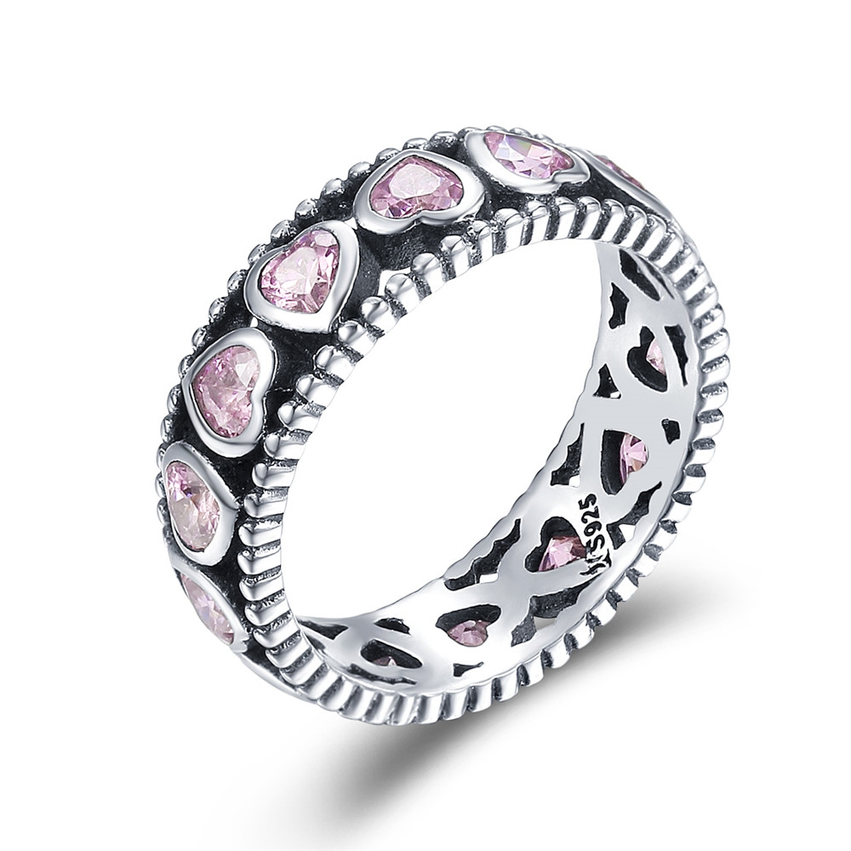 | SCR166-6 | 粉色的浪漫-925银戒指 | 小草+S925 | 925银+氧化+锆石 | 3.7 | 戒壁：0.6CM | 41 | SCR银戒指
 | SCR166-7 | 粉色的浪漫-925银戒指 | 小草+S925 | 925银+氧化+锆石 | 3.7 | 戒壁：0.6CM | 41 | SCR银戒指
 | SCR166-8 | 粉色的浪漫-925银戒指 | 小草+S925 | 925银+氧化+锆石 | 2.5 | 戒壁：0.6CM | 41 | SCR银戒指
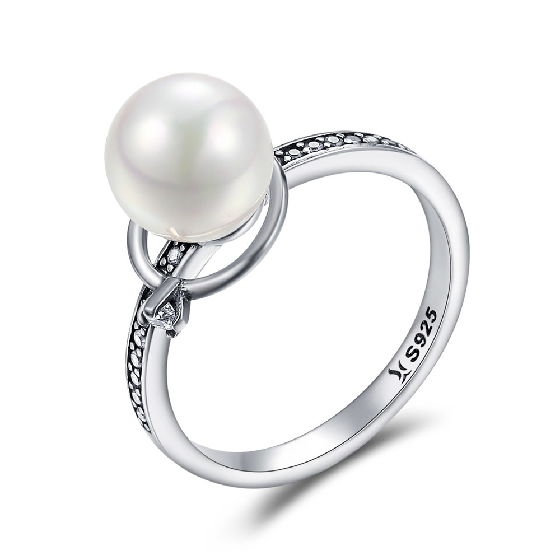 | SCR167-8 | 典雅系列-925银戒指 | 小草+S925 | 925银+氧化+锆石+贝珠 | 1.7 | 戒壁：0.2CM 戒面：0.8*0.8CM | 31 | SCR银戒指
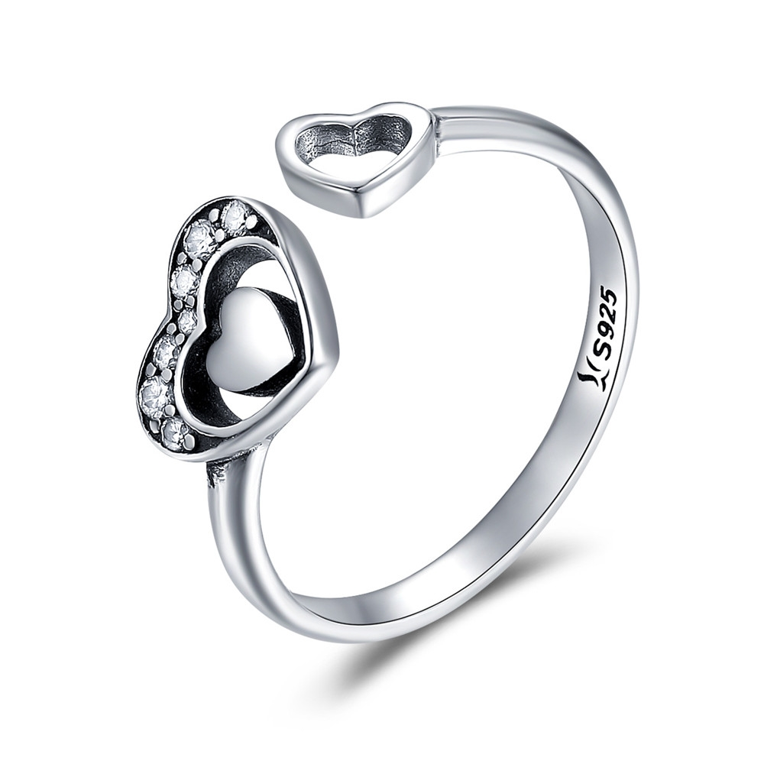 | SCR168 | 心心相印-925银戒指 | 小草+S925 | 925银+氧化+锆石 | 1.7 | 戒壁：0.2CM 小心：0.5*0.5CM 大心：0.9*0.8CM | 24 | SCR银戒指
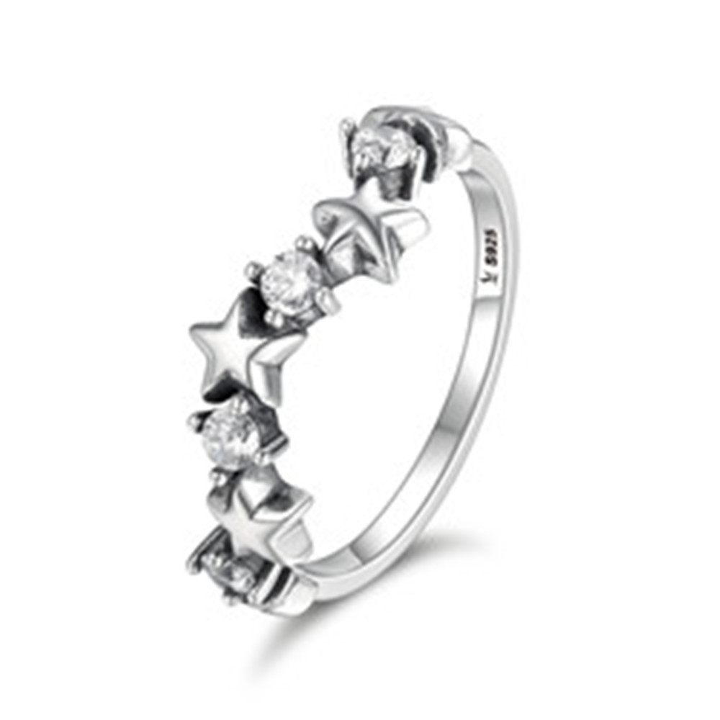 | SCR169-6 | 璀璨星光-925银戒指 | 小草+S925 | 925银+氧化+锆石 | 1.8 | 戒围0.1CM | 22 | SCR银戒指
 | SCR169-7 | 璀璨星光-925银戒指 | 小草+S925 | 925银+氧化+锆石 | 1.8 | 戒围0.1CM | 22 | SCR银戒指
 | SCR169-8 | 璀璨星光-925银戒指 | 小草+S925 | 925银+氧化+锆石 | 1.9 | 戒围0.1CM | 22 | SCR银戒指
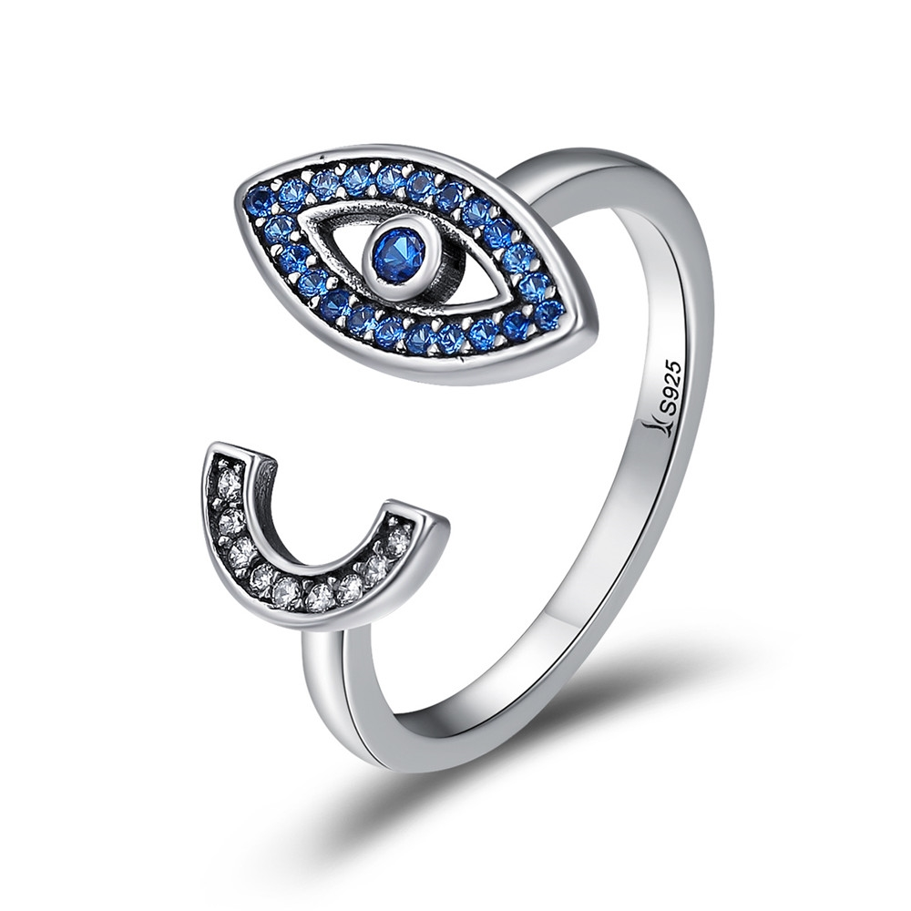 | SCR173 | 魅惑蓝眼睛-925银戒指 | 小草+S925 | 925银+氧化+锆石 | 3 | 戒壁：0.2CM 眼睛：0.7*1.4CM C字母：0.5*0.9CM | 31 | SCR银戒指
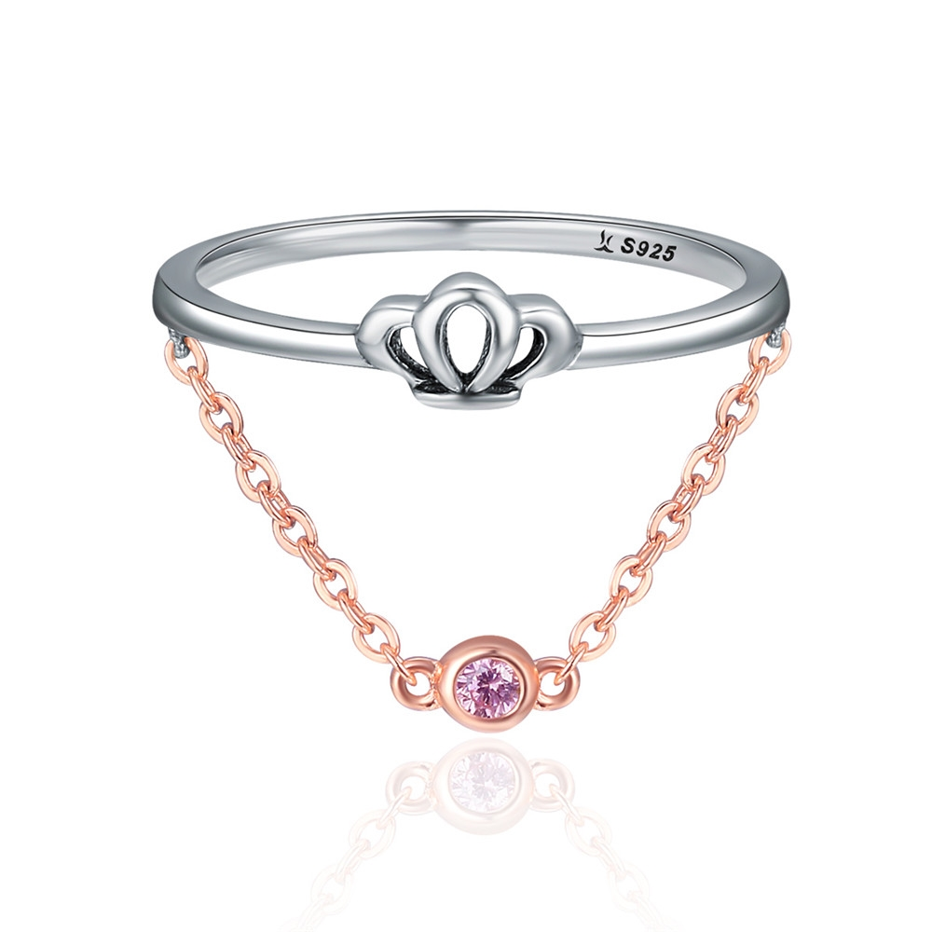 | SCR175-6 | 气质女王-925银戒指 | 小草+S925 | 925银+氧化+锆石+镀玫瑰金 | 1.3 | 戒壁:0.15CM 皇冠高：0.4CM | 32 | SCR银戒指
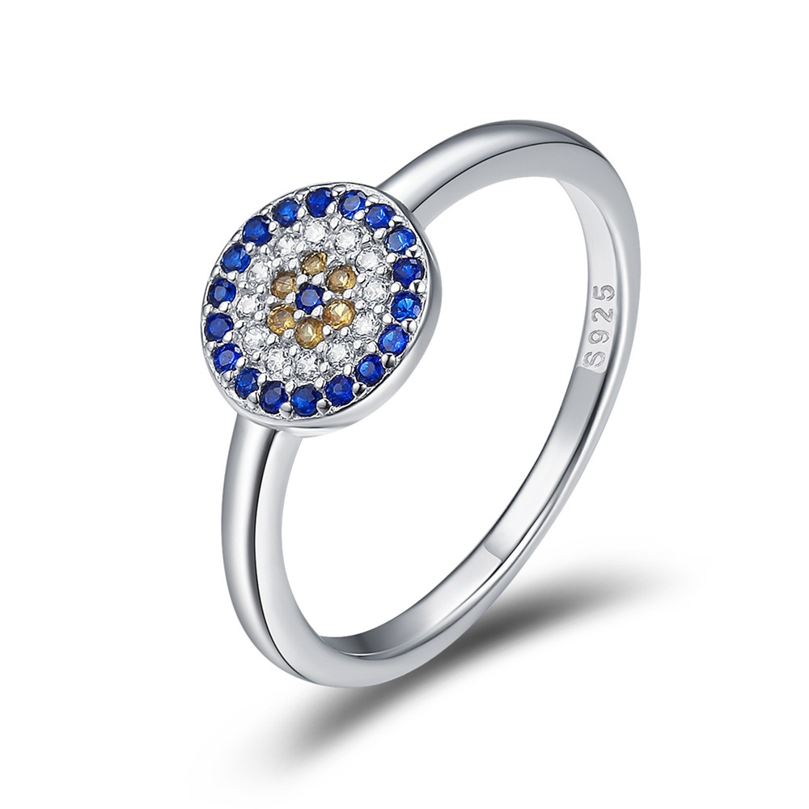 | SCR177-6 | 守护之眼-925银戒指 | S925 | 925银+镀白金+锆石 | 1.6 | 戒壁：0.2CM 戒面：0.8*0.8CM | 33 | SCR银戒指
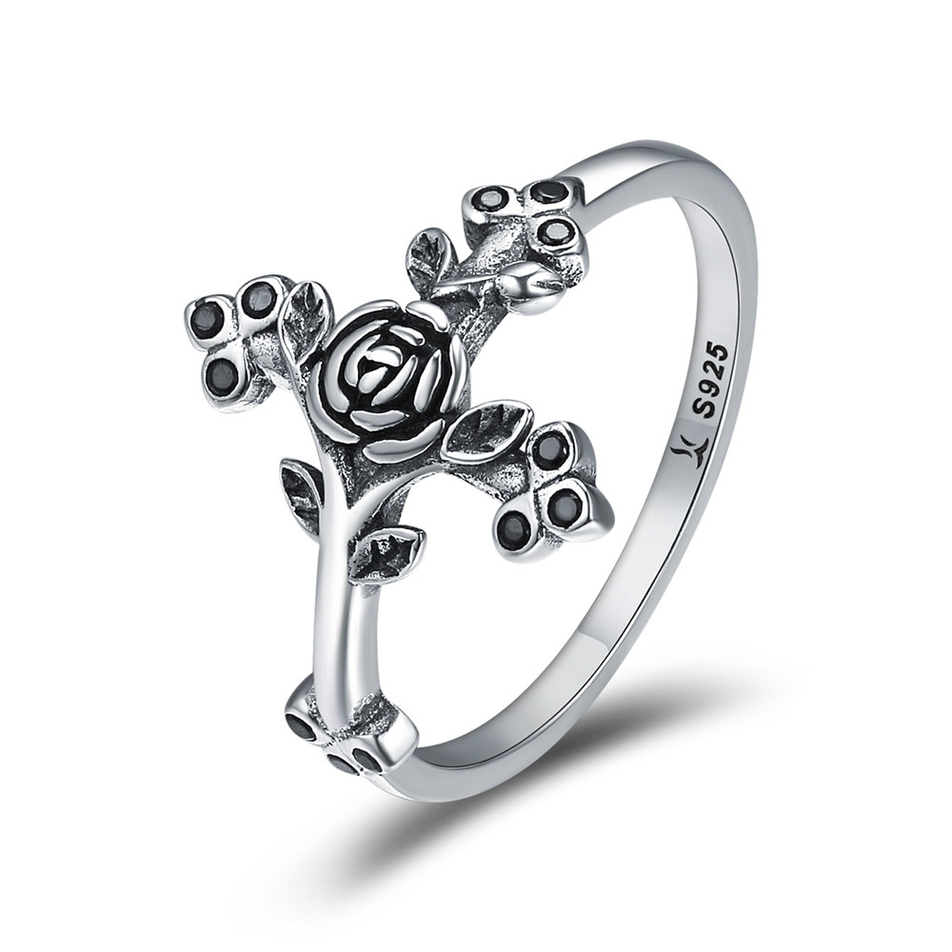 | SCR179-7 | 爱的信仰-925银戒指 | 小草+S925 | 925银+氧化+锆石 | 1.5 | 戒壁:0.15CM 戒面宽：1.4CM | 24 | SCR银戒指
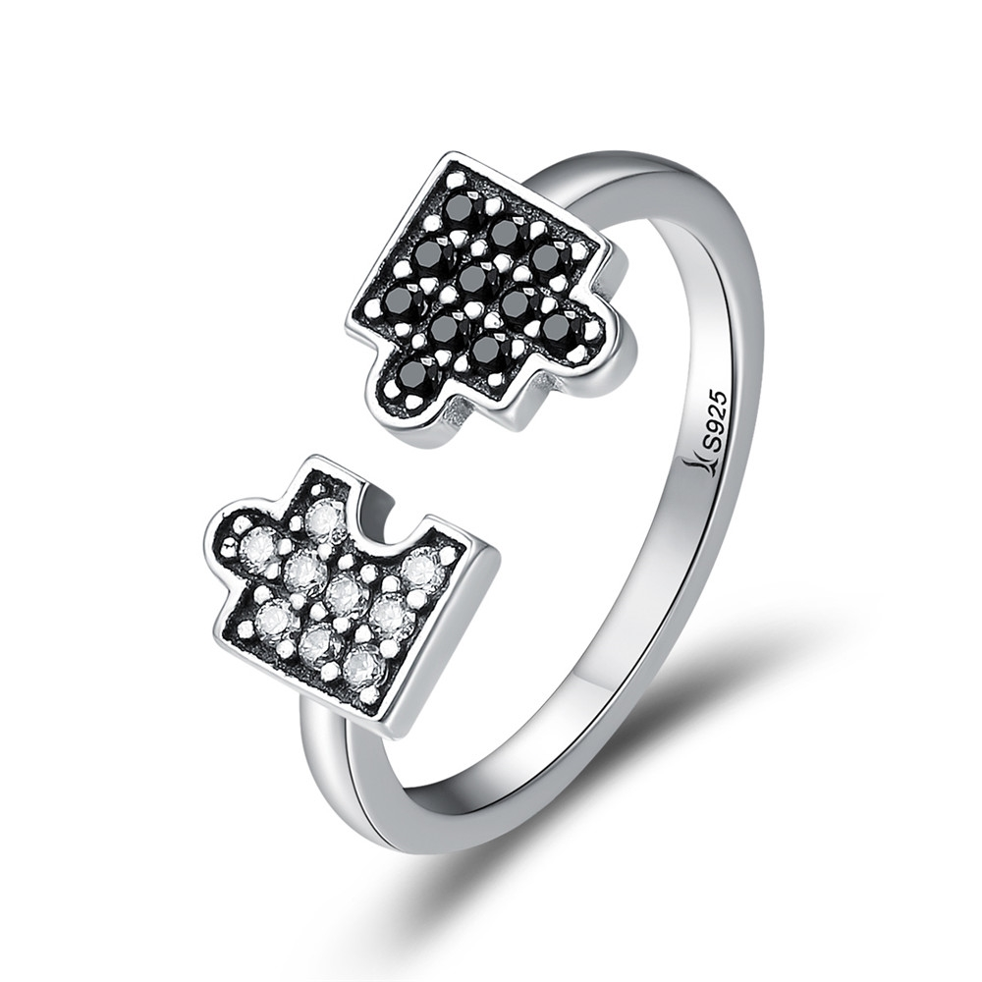 | SCR180 | 拼图魅力-925银戒指 | 小草+S925 | 925银+氧化+锆石 | 1.2 | 戒壁：0.15CM 白：0.5*0.7CM 黑：0.7*0.7CM | 25 | SCR银戒指
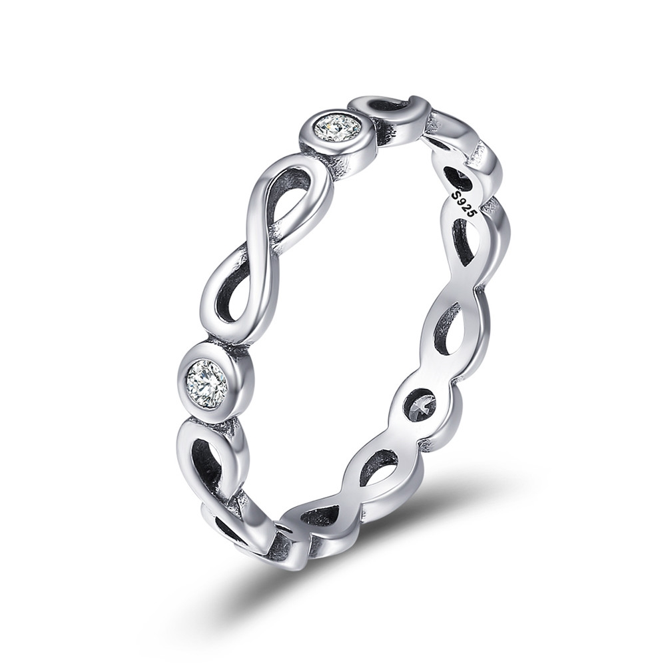 | SCR181-6 | 无限祝福-925银戒指 | S925 | 925银+氧化+锆石 | 1.2 | 戒壁:0.3CM | 20 | SCR银戒指
 | SCR181-7 | 无限祝福-925银戒指 | S925 | 925银+氧化+锆石 | 1.2 | 戒壁:0.3CM | 20 | SCR银戒指
 | SCR181-8 | 无限祝福-925银戒指 | S925 | 925银+氧化+锆石 | 1.4 | 戒壁:0.3CM | 20 | SCR银戒指
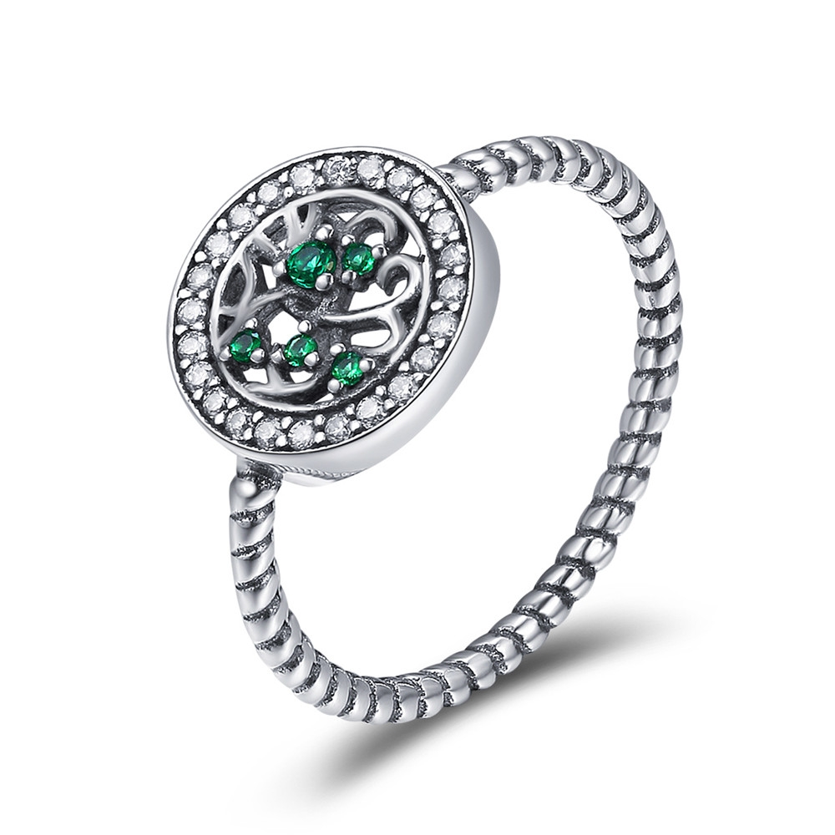 | SCR182-7 | 生命树之韵-925银戒指 | S925 | 925银+氧化+锆石 | 1.4 | 戒壁：0.15cm 戒面：1*1CM | 25 | SCR银戒指
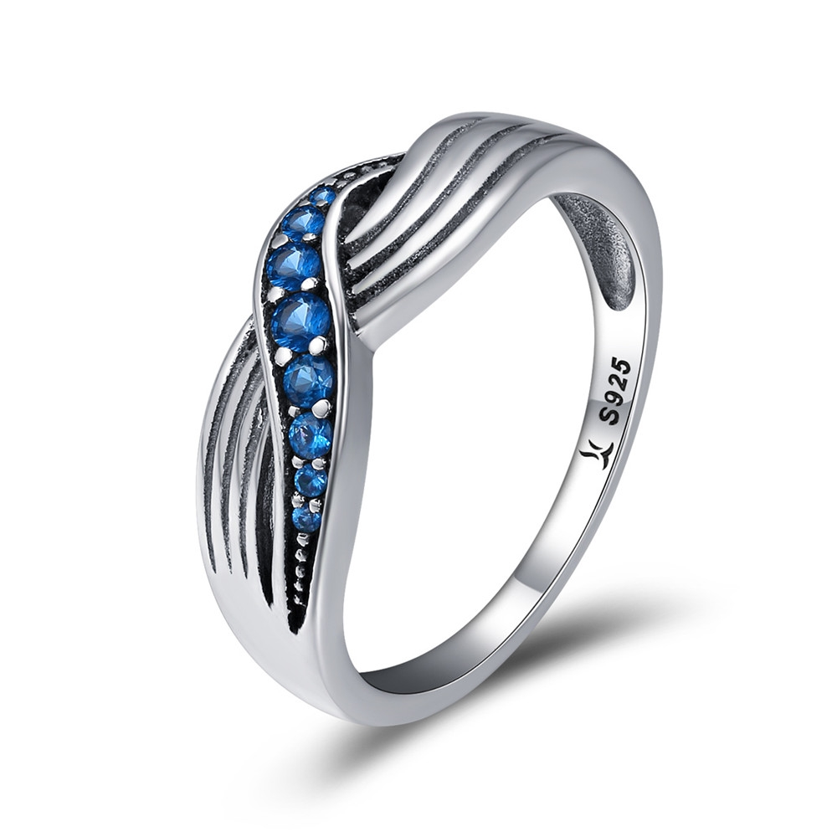 | SCR186-6 | 海浪-925银戒指 | 小草+S925 | 925银+氧化+锆石 | 2.5 | 戒面宽:0.6CM | 30 | SCR银戒指
 | SCR187-7 | 青春的色彩-925银戒指 | 小草+S925 | 925银+氧化+锆石+滴油 | 2.1 | 戒壁：0.4CM | 35 | SCR银戒指
 | SCR188-7 | 花之宠-925银戒指 | 小草+S925 | 925银+氧化+淡水珍珠 | 2.6 | 戒壁：0.35CM 淡水珠子：0.6*0.6CM | 32 | SCR银戒指
 | SCR189-6 | 可爱笑脸-925银戒指 | 小草+S925 | 925银+氧化+锆石 | 3.5 | 戒壁：1.2CM 戒面：1.4*1.4CM | 40 | SCR银戒指
 | SCR189-7 | 可爱笑脸-925银戒指 | 小草+S925 | 925银+氧化+锆石 | 3.5 | 戒壁：1.2CM 戒面：1.4*1.4CM | 40 | SCR银戒指
 | SCR189-8 | 可爱笑脸-925银戒指 | 小草+S925 | 925银+氧化+锆石 | 2.7 | 戒壁：1.2CM 戒面：1.4*1.4CM | 40 | SCR银戒指
 | SCR190-6 | 唯一-925银戒指 | 小草+S925 | 925银+氧化 | 1.7 | 戒壁：0.2CM 戒面宽：0.6CM | 26 | SCR银戒指
 | SCR190-7 | 唯一-925银戒指 | 小草+S925 | 925银+氧化 | 1.7 | 戒壁：0.2CM 戒面宽：0.6CM | 26 | SCR银戒指
 | SCR190-8 | 唯一-925银戒指 | 小草+S925 | 925银+氧化 | 2.6 | 戒壁：0.2CM 戒面宽：0.6CM | 26 | SCR银戒指
 | SCR192 | 情迷-925银戒指 | 小草+S925 | 925银+氧化+淡水珠 | 2.08 | 大珠0.8*0.8cm小珠0.7*0.7cm 戒壁0.2cm | 27 | SCR银戒指
 | SCR193-7 | 永远的家-925银戒指 | 小草+S925 | 925银+氧化+锆石 | 3 | 戒壁：0.2CM 戒面：1*1CM | 35 | SCR银戒指
 | SCR195-6 | 卷尾草情愫-925银戒指 | 小草+S925 | 925银+氧化+玻璃 | 2.7 | 戒壁:0.2CM 戒面：1*0.9CM | 29 | SCR银戒指
 | SCR196-6 | 幸之相遇-925银戒指 | 小草+S925 | 925银+氧化+锆石 | 2.08 | 长宽0.7*0.7CM 戒壁宽0.12CM | 29 | SCR银戒指
 | SCR196-7 | 幸之相遇-925银戒指 | 小草+S925 | 925银+氧化+锆石 | 2.08 | 长宽0.7*0.7CM 戒壁宽0.12CM | 29 | SCR银戒指
 | SCR196-8 | 幸之相遇-925银戒指 | 小草+S925 | 925银+氧化+锆石 | 1.96 | 长宽0.7*0.7CM 戒壁宽0.12CM | 29 | SCR银戒指
 | SCR197-6 | 小幸运-925银戒指 | 小草+S925 | 925银+氧化+锆石+淡水珠 | 1.62 | 长宽1*1.2CM 戒壁宽0.16CM 淡水珍珠0.4*0.4CM | 26 | SCR银戒指
 | SCR197-8 | 小幸运-925银戒指 | 小草+S925 | 925银+氧化+锆石+淡水珠 | 1.62 | 长宽1*1.2CM 戒壁宽0.16CM 淡水珍珠0.4*0.4CM | 26 | SCR银戒指
 | SCR198-8 | 优扬律动-925银戒指 | 小草+S925 | 925银+氧化+锆石 | 1.71 | 戒壁宽0.2CM | 34 | SCR银戒指
 | SCR199-6 | 浪漫音符-925银戒指 | 小草+S925 | 925银+氧化 | 1.71 | 戒壁宽0.26CM | 23 | SCR银戒指
 | SCR199-7 | 浪漫音符-925银戒指 | 小草+S925 | 925银+氧化 | 1.71 | 戒壁宽0.26CM | 23 | SCR银戒指
 | SCR199-8 | 浪漫音符-925银戒指 | 小草+S925 | 925银+氧化 | 2.12 | 戒壁宽0.26CM | 23 | SCR银戒指
 | SCR200-8 | 舞动的旋律-925银戒指 | 小草+S925 | 925银+氧化+锆石 | 4 | 戒壁宽0.22CM 音符1.6*0.7CM | 28 | SCR银戒指
 | SCR202-6 | 奇幻海星-925银戒指 | 小草+S925 | 925银+氧化+滴油 | 2.56 | 长宽0.9*0.9CM 戒壁宽0.17CM | 31 | SCR银戒指
 | SCR202-7 | 奇幻海星-925银戒指 | 小草+S925 | 925银+氧化+滴油 | 2.56 | 长宽0.9*0.9CM 戒壁宽0.17CM | 31 | SCR银戒指
 | SCR202-8 | 奇幻海星-925银戒指 | 小草+S925 | 925银+氧化+滴油 | 2.56 | 长宽0.9*0.9CM 戒壁宽0.17CM | 31 | SCR银戒指
 | SCR204-6 | 永不言弃-925银戒指 | 小草+S925 | 925银+镀白金 | 2.4 | 戒壁宽0.28CM | 30 | SCR银戒指
 | SCR204-7 | 永不言弃-925银戒指 | 小草+S925 | 925银+镀白金 | 2.4 | 戒壁宽0.28CM | 30 | SCR银戒指
 | SCR204-8 | 永不言弃-925银戒指 | 小草+S925 | 925银+镀白金 | 3.3 | 戒壁宽0.28CM | 30 | SCR银戒指
 | SCR205-6 | 真爱密匙-925银戒指 | 小草+S925 | 925银+镀白金+镀真金 | 1.87 | 长宽0.7*0.6CM 戒壁宽0.15CM | 25 | SCR银戒指
 | SCR205-7 | 真爱密匙-925银戒指 | 小草+S925 | 925银+镀白金+镀真金 | 1.87 | 长宽0.7*0.6CM 戒壁宽0.15CM | 25 | SCR银戒指
 | SCR205-8 | 真爱密匙-925银戒指 | 小草+S925 | 925银+镀白金+镀真金 | 1.84 | 长宽0.7*0.6CM 戒壁宽0.15CM | 25 | SCR银戒指
 | SCR206-8 | 蝶恋-925银戒指 | 小草+S925 | 925银+氧化 | 1.2 | 戒壁宽0.38CM | 22 | SCR银戒指
 | SCR207-6 | 心动的轨迹-925银戒指 | 小草+S925 | 925银+氧化+锆石 | 1.2 | 长宽1.5*0.7CM 戒壁宽0.12CM | 20 | SCR银戒指
 | SCR207-7 | 心动的轨迹-925银戒指 | 小草+S925 | 925银+氧化+锆石 | 1.2 | 长宽1.5*0.7CM 戒壁宽0.12CM | 20 | SCR银戒指
 | SCR207-8 | 心动的轨迹-925银戒指 | 小草+S925 | 925银+氧化+锆石 | 1.45 | 长宽1.5*0.7CM 戒壁宽0.12CM | 20 | SCR银戒指
 | SCR208-6 | 恶魔之眼-925银戒指 | S925 | 925银+镀白金+滴油+锆石 | 2 | 戒壁0.2cm 长宽1*1cm | 33 | SCR银戒指
 | SCR208-7 | 恶魔之眼-925银戒指 | S925 | 925银+镀白金+滴油+锆石 | 2 | 戒壁0.2cm 长宽1*1cm | 33 | SCR银戒指
 | SCR208-8 | 恶魔之眼-925银戒指 | S925 | 925银+镀白金+滴油+锆石 | 2 | 戒壁0.2cm 长宽1*1cm | 33 | SCR银戒指
 | SCR209 | 粉色爱恋-925银戒指 | S925 | 925银+氧化+滴油+锆石 | 2.7 | 戒壁0.2cm 空心长宽0.8*0.9cm 实心长宽0.6-0.7cm | 35 | SCR银戒指
 | SCR210-6 | 彼岸灯塔-925银戒指 | S925 | 925银+氧化锆石 | 2.8 | 戒壁0.2cm 长宽0.8*1.4cm | 34 | SCR银戒指
 | SCR210-7 | 彼岸灯塔-925银戒指 | S925 | 925银+氧化锆石 | 2.8 | 戒壁0.2cm 长宽0.8*1.4cm | 34 | SCR银戒指
 | SCR210-8 | 彼岸灯塔-925银戒指 | S925 | 925银+氧化锆石 | 2.8 | 戒壁0.2cm 长宽0.8*1.4cm | 34 | SCR银戒指
 | SCR211-6 | 顽皮小猫-925银戒指 | 小草+S925 | 925银+氧化+滴油 | 2.5 | 长宽1.2*1CM 戒壁宽0.18CM | 29 | SCR银戒指
 | SCR211-7 | 顽皮小猫-925银戒指 | 小草+S925 | 925银+氧化+滴油 | 2.5 | 长宽1.2*1CM 戒壁宽0.18CM | 29 | SCR银戒指
 | SCR211-8 | 顽皮小猫-925银戒指 | 小草+S925 | 925银+氧化+滴油 | 2.5 | 长宽1.2*1CM 戒壁宽0.18CM | 29 | SCR银戒指
 | SCR212-6 | 海洋魅力-925银戒指 | 小草+S925 | 925银+氧化+锆石 | 4 | 戒壁宽0.7CM | 51 | SCR银戒指
 | SCR212-7 | 海洋魅力-925银戒指 | 小草+S925 | 925银+氧化+锆石 | 4 | 戒壁宽0.7CM | 51 | SCR银戒指
 | SCR212-8 | 海洋魅力-925银戒指 | 小草+S925 | 925银+氧化+锆石 | 1.65 | 戒壁宽0.7CM | 51 | SCR银戒指
 | SCR215-6 | 清新如你-925银戒指 | 小草+S925 | 925银+氧化+锆石 | 1.45 | 大心形长宽0.6*0.4CM 戒壁宽1.8CM | 20 | SCR银戒指
 | SCR215-7 | 清新如你-925银戒指 | 小草+S925 | 925银+氧化+锆石 | 1.45 | 大心形长宽0.6*0.4CM 戒壁宽1.8CM | 20 | SCR银戒指
 | SCR215-8 | 清新如你-925银戒指 | 小草+S925 | 925银+氧化+锆石 | 1 | 大心形长宽0.6*0.4CM 戒壁宽1.8CM | 20 | SCR银戒指
 | SCR216 | 可爱笑脸-925银戒指 | 小草+S925 | 925银+氧化+锆石 | 2.6 | 戒壁宽1.2CM | 15 | SCR银戒指
 | SCR218 | 浪花一朵-925银戒指 | S925 | 925银+氧化+锆石 | 2.8 | 长宽0.9*1.1CM戒壁宽0.3CM | 31 | SCR银戒指
 | SCR219-7 | 都市风情-925银戒指 | S925 | 925银+镀白金+贝珠 | 2.1 | 长宽1.7*0.8CM 戒壁宽0.3CM | 25 | SCR银戒指
 | SCR220 | 黏人的猫咪-925银戒指 | 小草+S925 | 925银+镀白金 | 0.1 | 戒壁宽0.2CM 猫长宽0.9*0.7CM | 20 | SCR银戒指
 | SCR221-6 | 致简几何-925银戒指 | 小草+S925 | 925银+镀白金+滴油+锆石 | 1.36 | 戒壁宽0.12CM 长宽1.3*1.3CM | 25 | SCR银戒指
 | SCR222-6 | 落花漫漫-925银戒指 | 小草+S925 | 925银+氧化+滴油 | 2.07 | 戒壁宽0.12CM 长宽0.9*0.9CM | 30 | SCR银戒指
 | SCR222-7 | 落花漫漫-925银戒指 | 小草+S925 | 925银+氧化+滴油 | 2.07 | 戒壁宽0.12CM 长宽0.9*0.9CM | 30 | SCR银戒指
 | SCR222-8 | 落花漫漫-925银戒指 | 小草+S925 | 925银+氧化+滴油 | 2.07 | 戒壁宽0.12CM 长宽0.9*0.9CM | 30 | SCR银戒指
 | SCR223-6 | 祝你好运-925银戒指 | 小草+S925 | 925银+氧化 | 3.3 | 戒壁宽0.7CM | 33 | SCR银戒指
 | SCR223-7 | 祝你好运-925银戒指 | 小草+S925 | 925银+氧化 | 3.3 | 戒壁宽0.7CM | 33 | SCR银戒指
 | SCR223-8 | 祝你好运-925银戒指 | 小草+S925 | 925银+氧化 | 3.1 | 戒壁宽0.7CM | 33 | SCR银戒指
 | SCR224-6 | 清新菠萝-925银戒指 | 小草+S925 | 925银+氧化+滴油+玻璃 | 2.6 | 戒壁宽0.2CM 长宽1*1.3CM | 30 | SCR银戒指
 | SCR225-6 | 黑与白-925银戒指 | 小草+S925 | 925银+氧化+贝珠 | 2.2 | 戒壁宽0.2CM 黑贝珠0.6CM 白贝珠0.7CM | 27 | SCR银戒指
 | SCR226 | 温柔玫瑰-925银戒指 | 小草+S925 | 925银+氧化+滴油 | 1.5 | 戒壁0.2cm 花朵长宽0.6*0.5cm 叶子长宽1.2*0.6cm | 26 | SCR银戒指
 | SCR227-7 | 我心璀璨-925银戒指 | S925 | 925银+氧化+锆石 | 1.5 | 戒壁宽0.3CM | 20 | SCR银戒指
 | SCR227-8 | 我心璀璨-925银戒指 | S925 | 925银+氧化+锆石 | 1.5 | 戒壁宽0.3CM | 20 | SCR银戒指
 | SCR228-6 | 百搭精灵-925银戒指 | S925 | 925银+氧化+锆石 | 1.5 | 戒壁宽0.2CM | 26 | SCR银戒指
 | SCR228-7 | 百搭精灵-925银戒指 | S925 | 925银+氧化+锆石 | 1.5 | 戒壁宽0.2CM | 26 | SCR银戒指
 | SCR228-8 | 百搭精灵-925银戒指 | S925 | 925银+氧化+锆石 | 1.5 | 戒壁宽0.2CM | 26 | SCR银戒指
 | SCR229-6 | 百搭精灵-925银戒指 | S925 | 925银+氧化+锆石 | 1.5 | 戒壁宽0.2CM | 26 | SCR银戒指
 | SCR229-7 | 百搭精灵-925银戒指 | S925 | 925银+氧化+锆石 | 1.5 | 戒壁宽0.2CM | 26 | SCR银戒指
 | SCR229-8 | 百搭精灵-925银戒指 | S925 | 925银+氧化+锆石 | 1.5 | 戒壁宽0.2CM | 26 | SCR银戒指
 | SCR230-6 | 百搭精灵-925银戒指 | S925 | 925银+氧化+锆石 | 1.5 | 戒壁宽0.2CM | 27 | SCR银戒指
 | SCR230-8 | 百搭精灵-925银戒指 | S925 | 925银+氧化+锆石 | 2.1 | 戒壁宽0.2CM | 27 | SCR银戒指
 | SCR231 | 优雅的宣言-925银戒指 | S925 | 925银+镀白金+锆石+贝珠 | 3.7 | 戒壁0.4cm 贝珠1*1cm | 48 | SCR银戒指
 | SCR232 | 叶子风姿-925银戒指 | S925 | 925银+镀白金+锆石+贝珠 | 3.4 | 戒壁0.2cm 贝珠1*1cm叶子1.1*1.4cm | 37 | SCR银戒指
 | SCR234-6 | 优雅几何-925银戒指 | 小草+S925 | 925银+氧化+滴油+淡水珠 | 2.8 | 戒壁0.3cm 淡水珠0.6*0.6cm | 37 | SCR银戒指
 | SCR234-7 | 优雅几何-925银戒指 | 小草+S925 | 925银+氧化+滴油+淡水珠 | 2.8 | 戒壁0.3cm 淡水珠0.6*0.6cm | 37 | SCR银戒指
 | SCR234-8 | 优雅几何-925银戒指 | 小草+S925 | 925银+氧化+滴油+淡水珠 | 2.8 | 戒壁0.3cm 淡水珠0.6*0.6cm | 37 | SCR银戒指
 | SCR235 | 优雅女人心-925银戒指 | 小草+S925 | 925银+氧化+淡水珠 | 2.2 | 戒壁0.2cm 粉色淡水珠珠0.7*0.7cm白色淡水珠0.6*0.6cm | 27 | SCR银戒指
 | SCR236 | 海洋征程-925银戒指 | 小草+S925 | 925银+氧化+锆石 | 0.1 | 戒壁0.1cm 总长10cm 方向盘0.7*0.7cm | 21 | SCR银戒指
 | SCR237-6 | 璀璨芳华-925银戒指 | 小草+S925 | 925银+氧化+锆石 | 1.4 | 戒壁0.2cm 长宽0.7*0.7cm | 26 | SCR银戒指
 | SCR238-6 | 雏菊-925银戒指 | 小草+S925 | 925银+氧化+锆石 | 0.1 | 戒壁0.2cm 长宽1*1cm | 30 | SCR银戒指
 | SCR238-7 | 雏菊-925银戒指 | 小草+S925 | 925银+氧化+锆石 | 1.9 | 戒壁0.2cm 长宽1*1cm | 30 | SCR银戒指
 | SCR238-8 | 雏菊-925银戒指 | 小草+S925 | 925银+氧化+锆石 | 1.9 | 戒壁0.2cm 长宽1*1cm | 30 | SCR银戒指
 | SCR241-8 | 花环-925银戒指 | S925 | 925银+镀白金+镀真金 | 0.1 | 戒壁0.7cm | 63 | SCR银戒指
 | SCR242 | 都市格调-925银戒指 | 小草+S925 | 925银+氧化+锆石 | 3.22 | 戒壁宽：0.7CM | 36 | SCR银戒指
 | SCR243-8 | 可爱兔耳-925银戒指 | 小草+S925 | 925银+氧化+锆石 | 2.7 | 戒壁0.2cm 高宽1.2*0.8cm | 34 | SCR银戒指
 | SCR244-6 | 可爱鹿角-925银戒指 | 小草+S925 | 925银+氧化+锆石 | 2.6 | 戒壁0.2cm 高宽1.1*0.9cm | 35 | SCR银戒指
 | SCR244-7 | 可爱鹿角-925银戒指 | 小草+S925 | 925银+氧化+锆石 | 2.6 | 戒壁0.2cm 高宽1.1*0.9cm | 35 | SCR银戒指
 | SCR244-8 | 可爱鹿角-925银戒指 | 小草+S925 | 925银+氧化+锆石 | 2.6 | 戒壁0.2cm 高宽1.1*0.9cm | 35 | SCR银戒指
 | SCR245 | 爱情白鸽-925银戒指 | 小草+S925 | 925银+氧化 | 1.8 | 戒壁0.2cm 单边鸟高宽0.5*0.8cm | 23 | SCR银戒指
 | SCR246 | 爱-925银戒指 | 小草+S925 | 925银+氧化+锆石 | 0.1 | 总长8.5cm高宽0.8*1.9cm | 24 | SCR银戒指
 | SCR249 | 青春至上-925银戒指 | S925 | 925银+氧化+锆石 | 2.3 | 单朵花0.9*0.8cm 戒壁0.2cm | 26 | SCR银戒指
 | SCR250 | 优雅绿叶-925银戒指 | 小草+S925 | 925银+氧化+锆石+淡水珍珠 | 2.7 | 单朵花0.9*0.8cm 戒壁0.2cm | 33 | SCR银戒指
 | SCR251-8 | 经典蒙德里安-925银戒指 | 小草+S925 | 925银+镀白金+滴油 | 5.7 | 戒壁0.8cm | 61 | SCR银戒指
 | SCR252 | 蓝粉乐园-925银戒指 | 小草+S925 | 925银+镀白金+锆石 | 3.3 | 单个戒壁0.2cm 总戒壁0.8cm 粉锆0.7*0.4cm 蓝锆0.6*0.4cm | 38 | SCR银戒指
 | SCR253-6 | 复古缠绕宽戒-925银戒指 | 小草+S925 | 925银+氧化+锆石 | 3.7 | 戒壁0.6cm | 38 | SCR银戒指
 | SCR253-7 | 复古缠绕宽戒-925银戒指 | 小草+S925 | 925银+氧化+锆石 | 3.7 | 戒壁0.6cm | 38 | SCR银戒指
 | SCR253-8 | 复古缠绕宽戒-925银戒指 | 小草+S925 | 925银+氧化+锆石 | 3.7 | 戒壁0.6cm | 38 | SCR银戒指
 | SCR254-6 | 热烈的爱-925银戒指 | 小草+S925 | 925银+氧化+锆石 | 1.8 | 戒壁0.3cm | 24 | SCR银戒指
 | SCR254-7 | 热烈的爱-925银戒指 | 小草+S925 | 925银+氧化+锆石 | 1.8 | 戒壁0.3cm | 24 | SCR银戒指
 | SCR255-6 | 精致小鱼-925银戒指 | 小草+S925 | 925银+氧化+锆石 | 1.3 | 戒壁0.2cm | 20 | SCR银戒指
 | SCR255-7 | 精致小鱼-925银戒指 | 小草+S925 | 925银+氧化+锆石 | 1.3 | 戒壁0.2cm | 20 | SCR银戒指
 | SCR255-8 | 精致小鱼-925银戒指 | 小草+S925 | 925银+氧化+锆石 | 1.3 | 戒壁0.2cm | 20 | SCR银戒指
 | SCR257-6 | 女王皇冠-925银戒指 | 小草+S925 | 925银+氧化+锆石 | 2.9 | 戒壁0.6cm | 32 | SCR银戒指
 | SCR257-7 | 女王皇冠-925银戒指 | 小草+S925 | 925银+氧化+锆石 | 2.9 | 戒壁0.6cm | 32 | SCR银戒指
 | SCR257-8 | 女王皇冠-925银戒指 | 小草+S925 | 925银+氧化+锆石 | 2.9 | 戒壁0.6cm | 32 | SCR银戒指
 | SCR258-6 | 梦幻极光-925银戒指 | 小草+S925 | 925银+氧化+锆石 | 0.7 | 戒壁0.9cm | 56 | SCR银戒指
 | SCR258-7 | 梦幻极光-925银戒指 | 小草+S925 | 925银+氧化+锆石 | 4.1 | 戒壁0.9cm | 56 | SCR银戒指
 | SCR258-8 | 梦幻极光-925银戒指 | 小草+S925 | 925银+氧化+锆石 | 4.1 | 戒壁0.9cm | 56 | SCR银戒指
 | SCR259 | 摩登宠儿-925银戒指 | 小草+S925 | 925银+氧化+锆石 | 3.5 | 戒壁0.2cm链长3.1cm 大戒指高宽1.5*0.8cm小戒指高宽0.6*0.6cm | 46 | SCR银戒指
 | SCR261-6 | 可爱法斗-925银戒指 | 小草+S925 | 925银+氧化+滴油 | 3.5 | 戒壁0.2cm高宽1.3*1.3cm | 36 | SCR银戒指
 | SCR261-7 | 可爱法斗-925银戒指 | 小草+S925 | 925银+氧化+滴油 | 3.5 | 戒壁0.2cm高宽1.3*1.3cm | 36 | SCR银戒指
 | SCR261-8 | 可爱法斗-925银戒指 | 小草+S925 | 925银+氧化+滴油 | 3.5 | 戒壁0.2cm高宽1.3*1.3cm | 36 | SCR银戒指
 | SCR261-9 | 可爱法斗-925银戒指 | 小草+S925 | 925银+氧化+滴油 | 3.5 | 戒壁0.2cm高宽1.3*1.3cm | 36 | SCR银戒指
 | SCR262-7 | 华丽宣言-925银戒指 | S925 | 925银+氧化+锆石+贝珠 | 1.8 | 戒壁0.2cm高宽1.8*0.5cm | 26 | SCR银戒指
 | SCR262-8 | 华丽宣言-925银戒指 | S925 | 925银+氧化+锆石+贝珠 | 1.8 | 戒壁0.2cm高宽1.8*0.5cm | 26 | SCR银戒指
 | SCR263-6 | 魅惑之眼-925银 | S925 | 925银+镀玫瑰金+锆石 | 1.39 | 戒壁0.2cm吊坠高宽0.7*0.8cm | 27 | SCR银戒指
 | SCR263-7 | 魅惑之眼-925银 | S925 | 925银+镀玫瑰金+锆石 | 1.39 | 戒壁0.2cm吊坠高宽0.7*0.8cm | 27 | SCR银戒指
 | SCR263-8 | 魅惑之眼-925银戒指 | S925 | 925银+镀玫瑰金+锆石 | 1.39 | 戒壁0.2cm吊坠高宽0.7*0.8cm | 27 | SCR银戒指
 | SCR264-6 | 金色浪漫-925银戒指 | S925 | 925银+镀真金+锆石 | 1.68 | 戒壁0.2cm吊坠高宽1.2*0.5cm | 24 | SCR银戒指
 | SCR264-7 | 金色浪漫-925银戒指 | S925 | 925银+镀真金+锆石 | 1.68 | 戒壁0.2cm吊坠高宽1.2*0.5cm | 24 | SCR银戒指
 | SCR264-8 | 金色浪漫-925银戒指 | S925 | 925银+镀真金+锆石 | 1.68 | 戒壁0.2cm吊坠高宽1.2*0.5cm | 24 | SCR银戒指
 | SCR268-7 | 星期三-925银戒指 | 小草+S925 | 925银+氧化+锆石 | 1.9 | 戒壁0.2cm眼睛高宽0.5*0.9cm | 32 | SCR银戒指
 | SCR269-6 | 星期四-925银戒指 | 小草+S925 | 925银+氧化+锆石 | 2.1 | 戒壁0.2cm闪电高宽1.3*0.7cm | 29 | SCR银戒指
 | SCR269-7 | 星期四-925银戒指 | 小草+S925 | 925银+氧化+锆石 | 2.1 | 戒壁0.2cm闪电高宽1.3*0.7cm | 29 | SCR银戒指
 | SCR269-8 | 星期四-925银戒指 | 小草+S925 | 925银+氧化+锆石 | 2.1 | 戒壁0.2cm闪电高宽1.3*0.7cm | 29 | SCR银戒指
 | SCR270-6 | 星期五-925银戒指 | 小草+S925 | 925银+氧化+锆石 | 2 | 戒壁0.2cm爱心高宽0.7*0.8cm | 31 | SCR银戒指
 | SCR270-8 | 星期五-925银戒指 | 小草+S925 | 925银+氧化+锆石 | 2 | 戒壁0.2cm爱心高宽0.7*0.8cm | 31 | SCR银戒指
 | SCR271-6 | 星期六-925银戒指 | 小草+S925 | 925银+氧化+锆石 | 2.2 | 戒壁0.2cm四叶草高宽0.8*0.8cm | 33 | SCR银戒指
 | SCR271-8 | 星期六-925银戒指 | 小草+S925 | 925银+氧化+锆石 | 2.2 | 戒壁0.2cm四叶草高宽0.8*0.8cm | 33 | SCR银戒指
 | SCR273-6 | 公主桂冠-925银戒指 | 小草+S925 | 925银+氧化+锆石 | 2.3 | 戒壁0.2cm高宽1.2*1.6cm | 25 | SCR银戒指
 | SCR273-7 | 公主桂冠-925银戒指 | 小草+S925 | 925银+氧化+锆石 | 2.3 | 戒壁0.2cm高宽1.2*1.6cm | 25 | SCR银戒指
 | SCR273-8 | 公主桂冠-925银戒指 | 小草+S925 | 925银+氧化+锆石 | 2.3 | 戒壁0.2cm高宽1.2*1.6cm | 25 | SCR银戒指
 | SCR274-6 | 玫瑰人生-925银戒指 | 小草+S925 | 925银+氧化 | 3.3 | 戒壁0.2cm玫瑰花+叶子高宽1.4*1.1cm | 34 | SCR银戒指
 | SCR274-7 | 玫瑰人生-925银戒指 | 小草+S925 | 925银+氧化 | 3.3 | 戒壁0.2cm玫瑰花+叶子高宽1.4*1.1cm | 34 | SCR银戒指
 | SCR274-8 | 玫瑰人生-925银戒指 | 小草+S925 | 925银+氧化 | 3.3 | 戒壁0.2cm玫瑰花+叶子高宽1.4*1.1cm | 34 | SCR银戒指
 | SCR275-6 | 爱意生活-925银戒指 | 小草+S925 | 925银+氧化+锆石 | 0.1 | 戒壁0.2cm | 21 | SCR银戒指
 | SCR275-7 | 爱意生活-925银戒指 | 小草+S925 | 925银+氧化+锆石 | 1.7 | 戒壁0.2cm | 21 | SCR银戒指
 | SCR275-8 | 爱意生活-925银戒指 | 小草+S925 | 925银+氧化+锆石 | 1.7 | 戒壁0.2cm | 21 | SCR银戒指
 | SCR276-6 | 温柔的心-925银戒指 | 小草+S925 | 925银+氧化+锆石 | 2.3 | 戒壁0.2cm爱心高宽0.7*0.7cm | 28 | SCR银戒指
 | SCR276-7 | 温柔的心-925银戒指 | 小草+S925 | 925银+氧化+锆石 | 2.3 | 戒壁0.2cm爱心高宽0.7*0.7cm | 28 | SCR银戒指
 | SCR276-8 | 温柔的心-925银戒指 | 小草+S925 | 925银+氧化+锆石 | 2.3 | 戒壁0.2cm爱心高宽0.7*0.7cm | 28 | SCR银戒指
 | SCR277-6 | 心心相连-925银戒指 | 小草+S925 | 925银+氧化+锆石 | 2.2 | 戒壁0.2cm爱心高宽0.8*1.1cm | 26 | SCR银戒指
 | SCR277-8 | 心心相连-925银戒指 | 小草+S925 | 925银+氧化+锆石 | 2.2 | 戒壁0.2cm爱心高宽0.8*1.1cm | 26 | SCR银戒指
 | SCR278-6 | 闪耀六芒星-925银戒指 | 小草+S925 | 925银+氧化+锆石 | 2 | 戒壁0.2cm星星高宽0.8*0.8cm | 26 | SCR银戒指
 | SCR278-7 | 闪耀六芒星-925银戒指 | 小草+S925 | 925银+氧化+锆石 | 2 | 戒壁0.2cm星星高宽0.8*0.8cm | 26 | SCR银戒指
 | SCR278-8 | 闪耀六芒星-925银戒指 | 小草+S925 | 925银+氧化+锆石 | 2 | 戒壁0.2cm星星高宽0.8*0.8cm | 26 | SCR银戒指
 | SCR279 | 优雅百合花-925银戒指 | S925 | 925银+氧化+锆石 | 2.2 | 戒壁0.2cm花高宽0.9*0.7cm | 27 | SCR银戒指
 | SCR280-6 | 别致船锚-925银戒指 | 小草+S925 | 925银+氧化+锆石 | 2.7 | 戒壁0.6cm水舵高宽0.9*0.7cm | 35 | SCR银戒指
 | SCR280-7 | 别致船锚-925银戒指 | 小草+S925 | 925银+氧化+锆石 | 2.7 | 戒壁0.6cm水舵高宽0.9*0.7cm | 35 | SCR银戒指
 | SCR281-6 | 海滨画卷-925银戒指 | 小草+S925 | 925银+氧化+锆石 | 2.9 | 戒壁0.2cm高宽1*0.8cm | 43 | SCR银戒指
 | SCR281-7 | 海滨画卷-925银戒指 | 小草+S925 | 925银+氧化+锆石 | 2.9 | 戒壁0.2cm高宽1*0.8cm | 43 | SCR银戒指
 | SCR282-6 | 自然魔法-925银戒指 | 小草+S925 | 925银+氧化+锆石 | 3 | 戒壁0.2cm高宽0.8*0.9cm | 43 | SCR银戒指
 | SCR282-8 | 自然魔法-925银戒指 | 小草+S925 | 925银+氧化+锆石 | 3 | 戒壁0.2cm高宽0.8*0.9cm | 43 | SCR银戒指
 | SCR283-7 | 奇幻梦境-925银戒指 | S925 | 925银+氧化+玻璃 | 2.5 | 戒壁0.2cm高宽1*1cm | 31 | SCR银戒指
 | SCR284-6 | 花境-925银戒指 | 小草+S925 | 925银+氧化+滴油+锆石 | 2.8 | 戒壁0.2cm高宽1.5*1.7cm | 34 | SCR银戒指
 | SCR284-7 | 花境-925银戒指 | 小草+S925 | 925银+氧化+滴油+锆石 | 2.8 | 戒壁0.2cm高宽1.5*1.7cm | 34 | SCR银戒指
 | SCR284-8 | 花境-925银戒指 | 小草+S925 | 925银+氧化+滴油+锆石 | 2.8 | 戒壁0.2cm高宽1.5*1.7cm | 34 | SCR银戒指
 | SCR285-6 | 蝶影-925银戒指 | 小草+S925 | 925银+氧化+锆石 | 2.2 | 戒壁0.2cm蝴蝶高宽1.1*1.1cm | 29 | SCR银戒指
 | SCR285-7 | 蝶影-925银戒指 | 小草+S925 | 925银+氧化+锆石 | 2.2 | 戒壁0.2cm蝴蝶高宽1.1*1.1cm | 29 | SCR银戒指
 | SCR285-8 | 蝶影-925银戒指 | 小草+S925 | 925银+氧化+锆石 | 2.2 | 戒壁0.2cm蝴蝶高宽1.1*1.1cm | 29 | SCR银戒指
 | SCR286 | 美人鱼之泪-925银戒指 | 小草+S925 | 925银+氧化+锆石+贝珠 | 2.25 | 戒壁0.2cm尾巴高1.4cm贝珠0.6*0.6cm | 34 | SCR银戒指
 | SCR287-6 | 青蛙王子-925银戒指 | 小草+S925 | 925银+氧化+锆石+贝珠 | 1.9 | 戒壁0.2cm高宽0.8*1.5cm | 25 | SCR银戒指
 | SCR287-8 | 青蛙王子-925银戒指 | 小草+S925 | 925银+氧化+锆石+贝珠 | 1.9 | 戒壁0.2cm高宽0.8*1.5cm | 25 | SCR银戒指
 | SCR288-6 | 魔法女巫-925银戒指 | 小草+S925 | 925银+氧化+镀真金+锆石 | 2.2 | 戒壁0.2cm高宽1.5*1.5cm | 29 | SCR银戒指
 | SCR288-7 | 魔法女巫-925银戒指 | 小草+S925 | 925银+氧化+镀真金+锆石 | 2.2 | 戒壁0.2cm高宽1.5*1.5cm | 29 | SCR银戒指
 | SCR288-8 | 魔法女巫-925银戒指 | 小草+S925 | 925银+氧化+镀真金+锆石 | 2.2 | 戒壁0.2cm高宽1.5*1.5cm | 29 | SCR银戒指
 | SCR289-6 | 珍贵的你-925银戒指 | 小草+S925 | 925银+氧化+贝珠 | 2.2 | 戒壁0.2cm贝珠0.7*0.7cm | 27 | SCR银戒指
 | SCR289-7 | 珍贵的你-925银戒指 | 小草+S925 | 925银+氧化+贝珠 | 2.2 | 戒壁0.2cm贝珠0.7*0.7cm | 27 | SCR银戒指
 | SCR289-8 | 珍贵的你-925银戒指 | 小草+S925 | 925银+氧化+贝珠 | 2.2 | 戒壁0.2cm贝珠0.7*0.7cm | 27 | SCR银戒指
 | SCR290-6 | 璀璨星空-925银戒指 | 小草+S925 | 925银+氧化+玻璃 | 2.6 | 戒壁0.2cm高宽1*1cm | 31 | SCR银戒指
 | SCR290-7 | 璀璨星空-925银戒指 | 小草+S925 | 925银+氧化+玻璃 | 0.1 | 戒壁0.2cm高宽1*1cm | 31 | SCR银戒指
 | SCR290-8 | 璀璨星空-925银戒指 | 小草+S925 | 925银+氧化+玻璃 | 2.6 | 戒壁0.2cm高宽1*1cm | 31 | SCR银戒指
 | SCR291 | 特别的你-925银戒指 | S925 | 925银+氧化+锆石 | 1.7 | 戒壁0.2cm链条总高3.7cm | 29 | SCR银戒指
 | SCR292-6 | 蜂舞-925银戒指 | 小草+S925 | 925银+氧化+锆石 | 2.2 | 戒壁0.2cm高宽0.7*2cm | 31 | SCR银戒指
 | SCR292-7 | 蜂舞-925银戒指 | 小草+S925 | 925银+氧化+锆石 | 2.2 | 戒壁0.2cm高宽0.7*2cm | 31 | SCR银戒指
 | SCR292-8 | 蜂舞-925银戒指 | 小草+S925 | 925银+氧化+锆石 | 2.2 | 戒壁0.2cm高宽0.7*2cm | 31 | SCR银戒指
 | SCR293-6 | 蓝色乐章-925银戒指 | 小草+S925 | 925银+氧化+锆石 | 1.9 | 戒面宽：0.6CM | 31 | SCR银戒指
 | SCR293-7 | 蓝色乐章-925银戒指 | 小草+S925 | 925银+氧化+锆石 | 1.9 | 戒面宽：0.6CM | 31 | SCR银戒指

